Sheet1
1 | 银行流水里，交易说明是：ETC非高速费用，费用明细：汽车费--停车费 交易说明是：高速ETC，费用明细：汽车费--过桥过路 农信里面的交易说明匹配到系统的备注里面 | 
2 | 每天的实时余额
2 | 每日余额 | 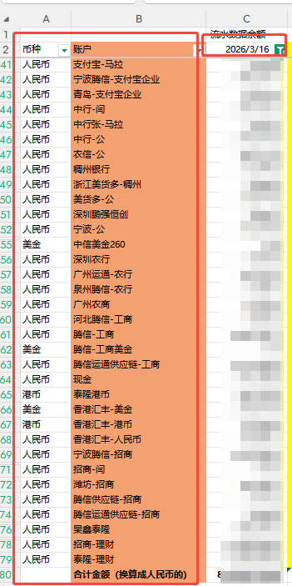
2 | 应收欠款情况报表 | 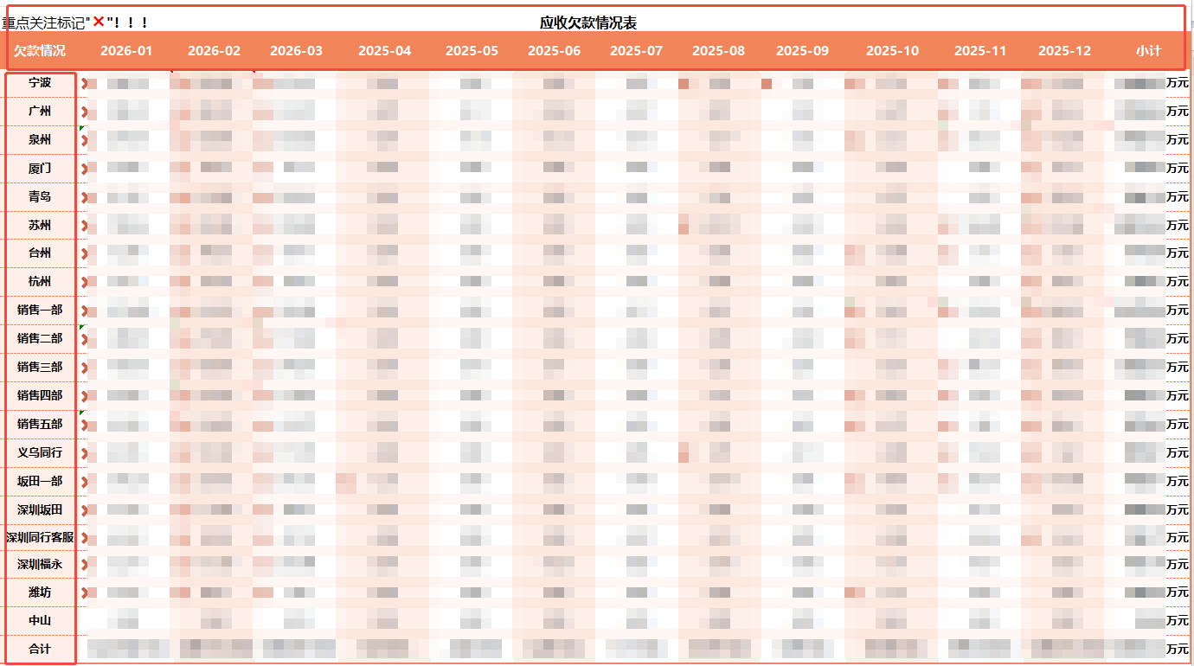
3 | 现金流量报表 | 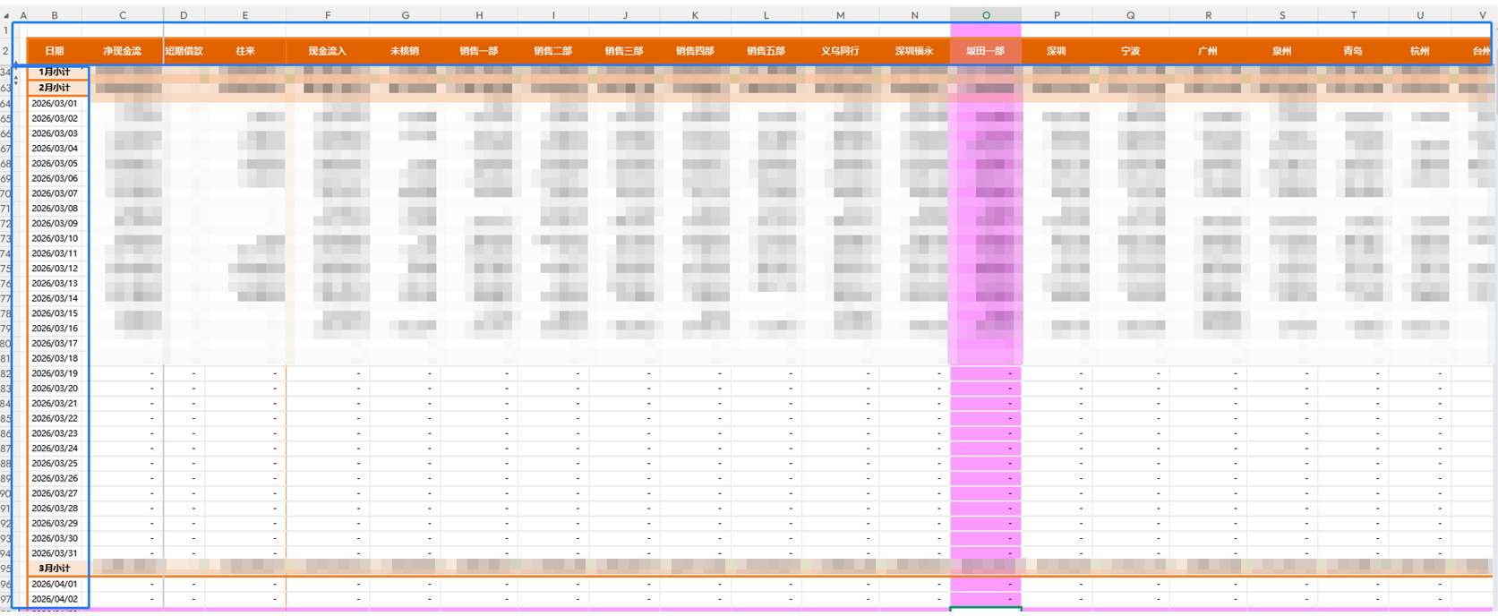 | 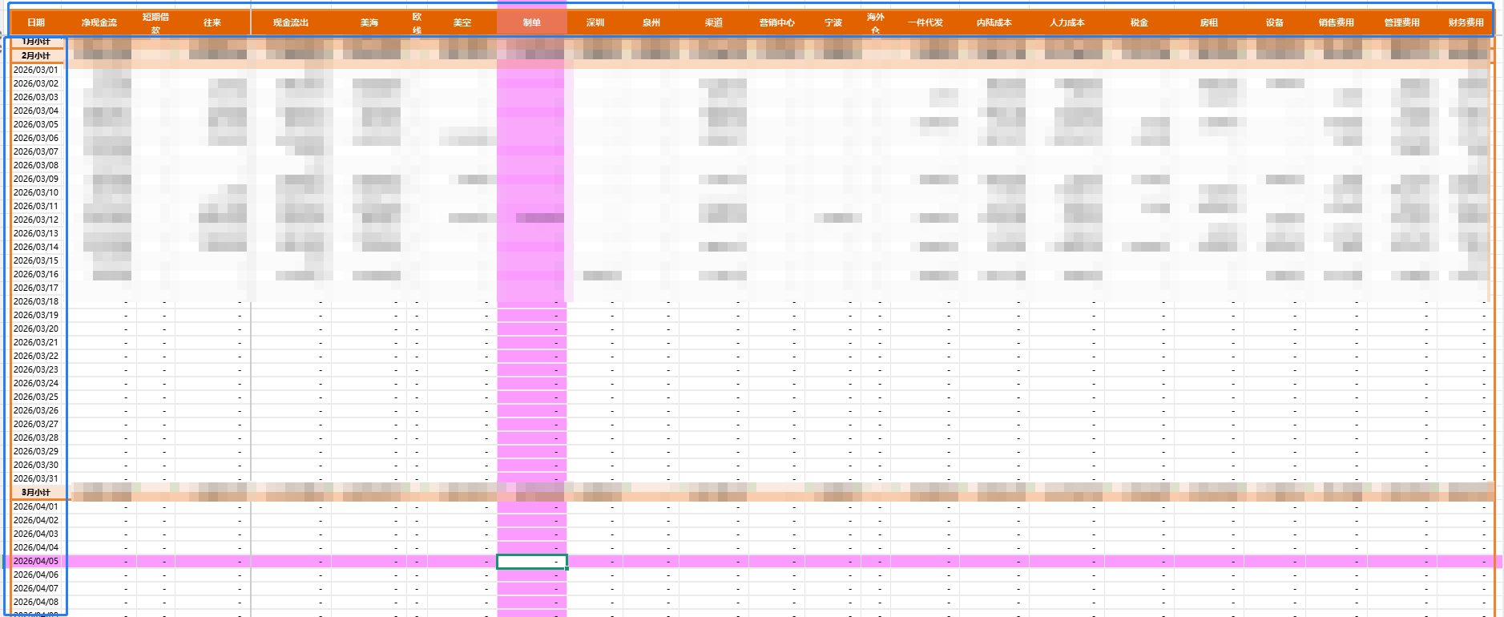
4 | 提成规则
4 | 提成成本和扣款等费用导入到系统提成报表里面

农信添加交易说明
字段 | 表达式 | 条件 | 条件示例说明 | 认领类型 | 费用部门 | 费用类型 | 费用明细 | 备注
备注 | 包含 | ETC非高速费用 | 银行流水备注包含“ETC非高速费用” | 公司成本 | 操作中心-运输组 | 内陆成本 | 汽车费--停车费 | 银行凭证里的农信流水备注需要匹配银行流水里面的交易说明
备注 | 包含 | 高速ETC | 银行流水备注包含“高速ETC” | 公司成本 | 操作中心-运输组 | 内陆成本 | 汽车费--过桥过路

例：银行凭证界面 画框处是手工导入的备注 |  | 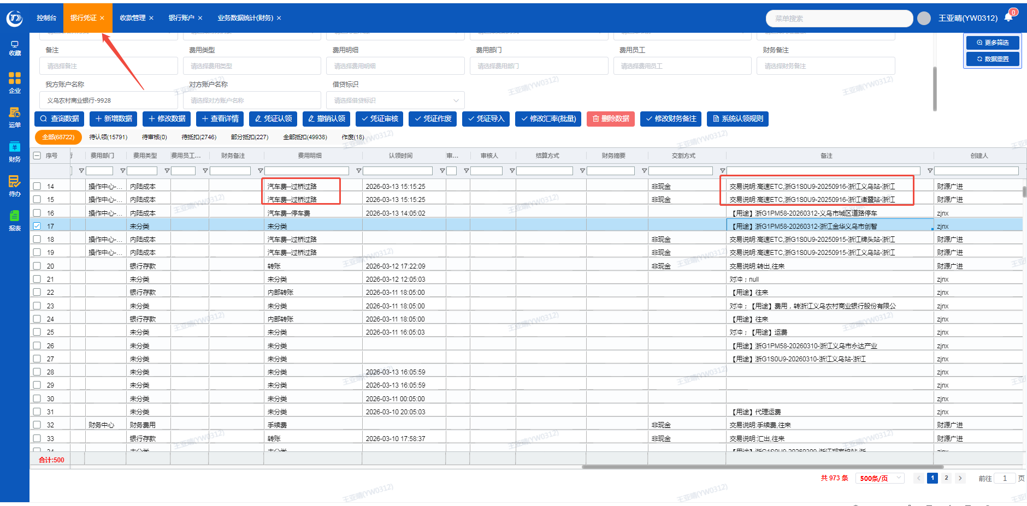

实时余额及每日余额数据来源
每日实时余额数据来源
1."财务"-"银行凭证" | 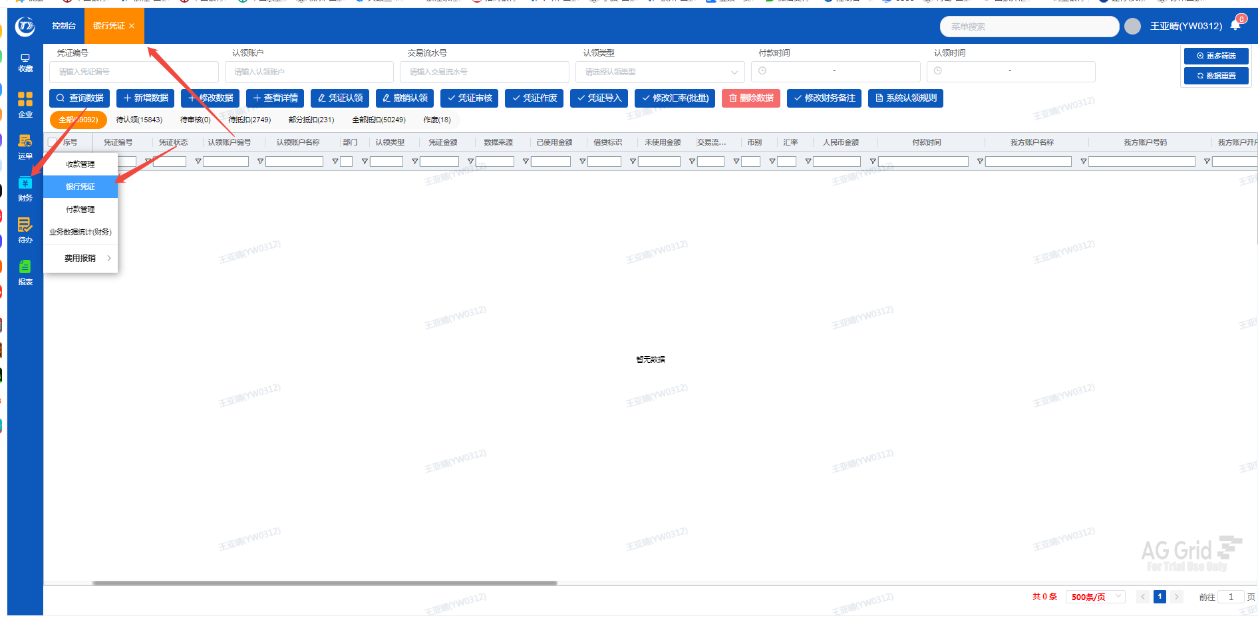
2."我方账户名称及账户" | 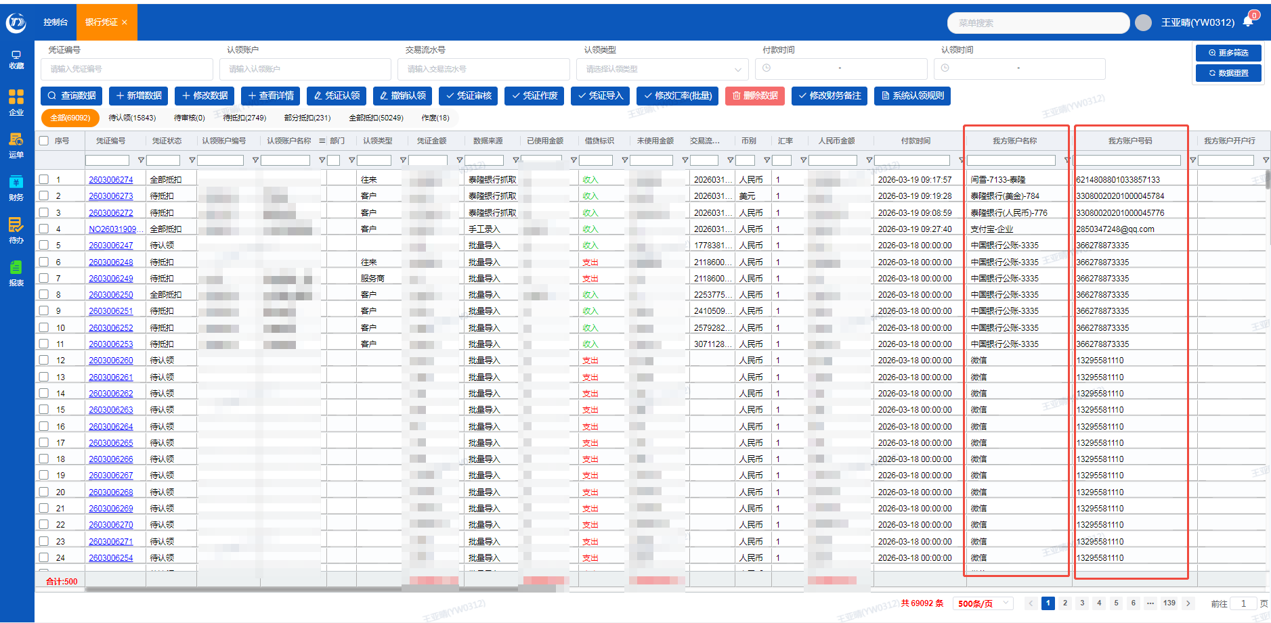
3.匹配对应的"付款时间" | 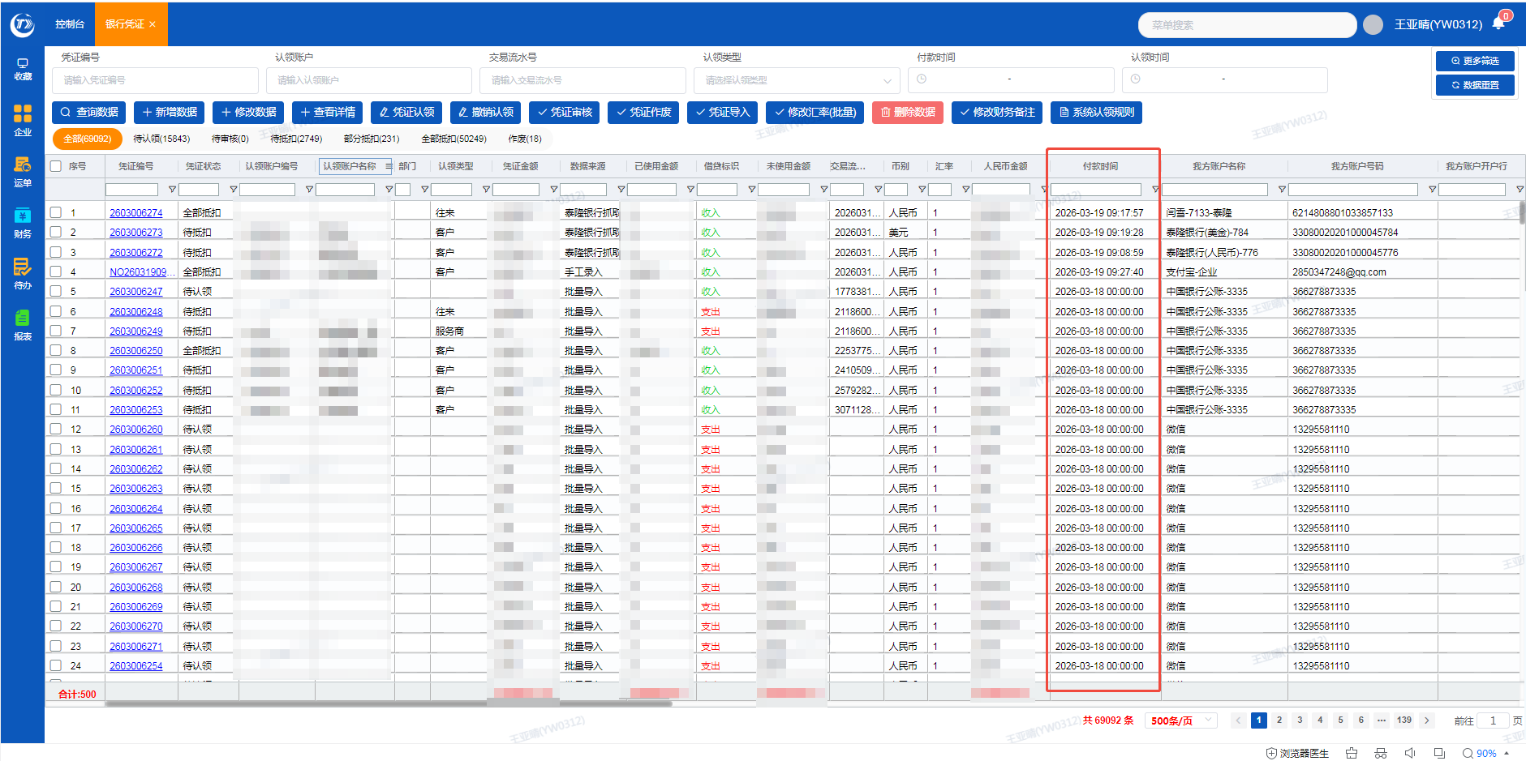
4.匹配"币别" | 
5.提取"凭证金额"和"借贷标识"栏数据 | 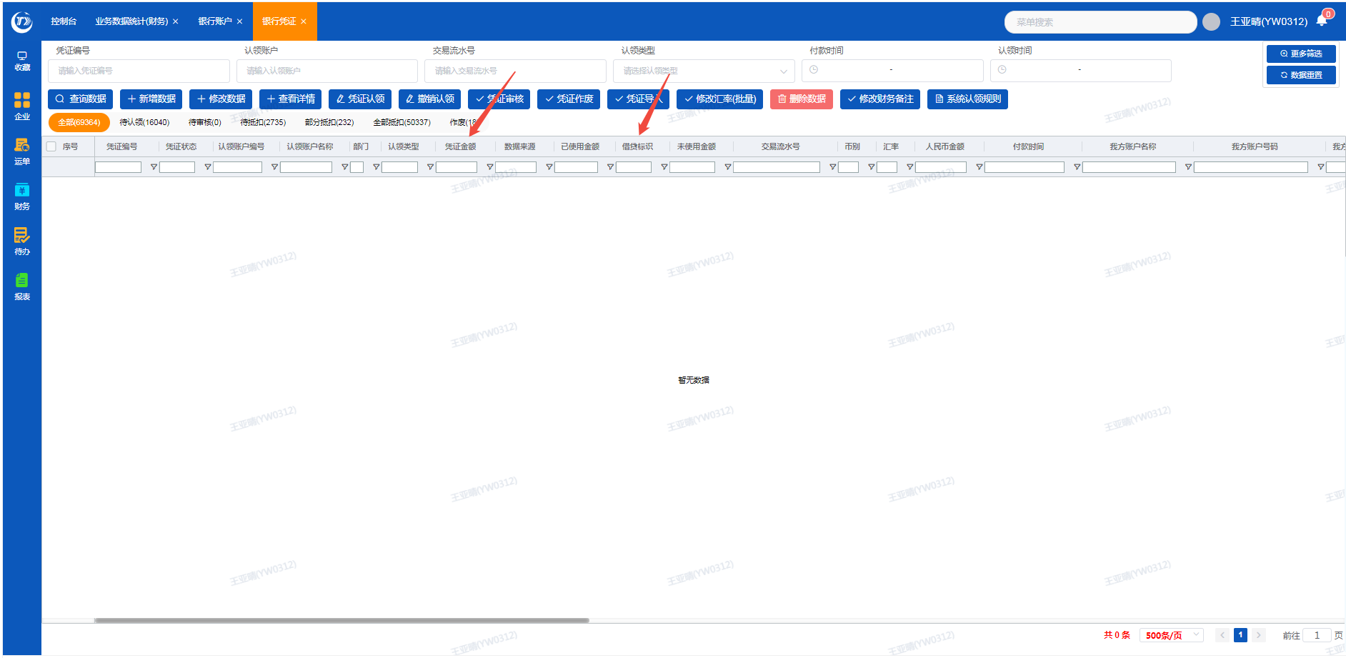
6.根据"银行凭证"以上详细取数的页面匹配对应"企业"-"银行账户"界面的账户名称及账户号码，最终实时余额匹配到余额列 | 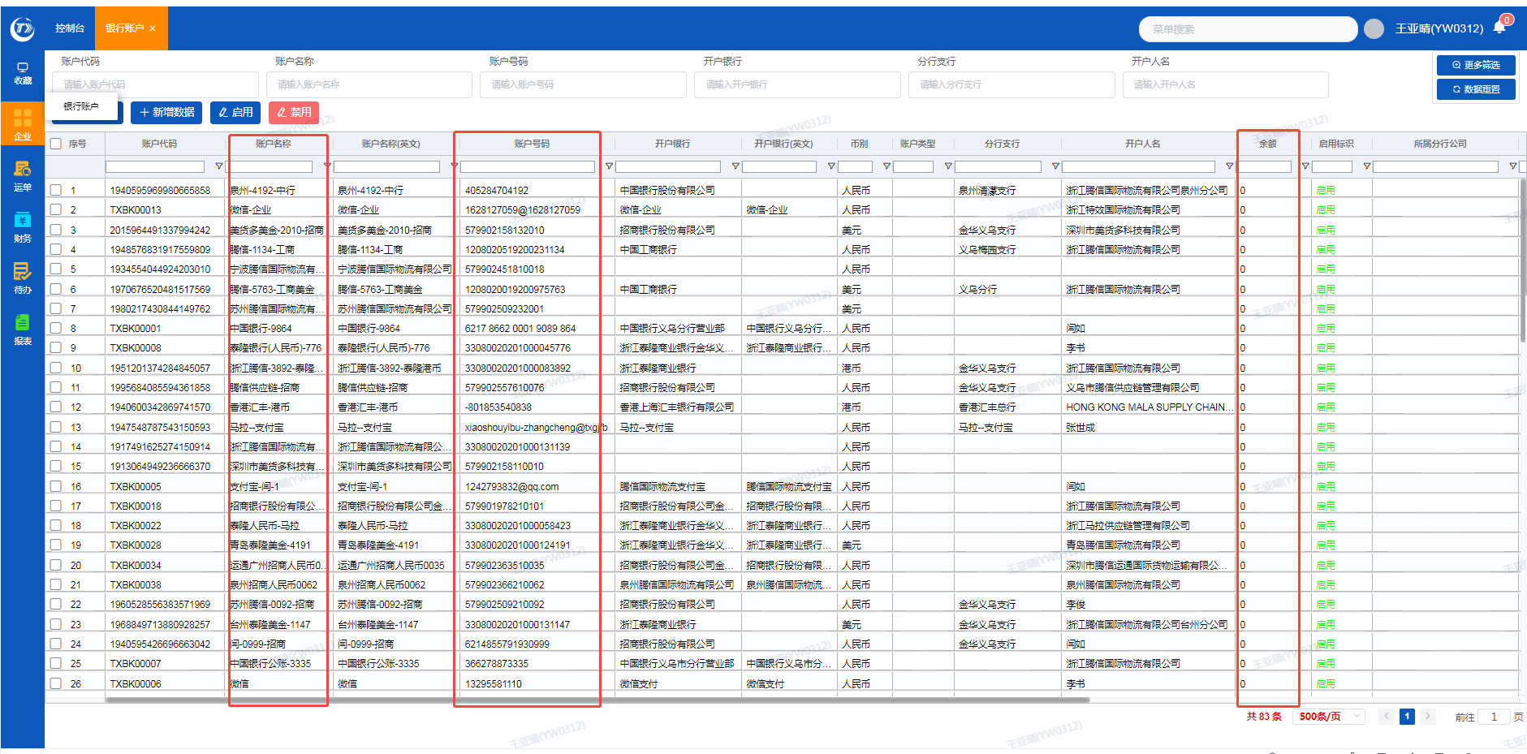 | 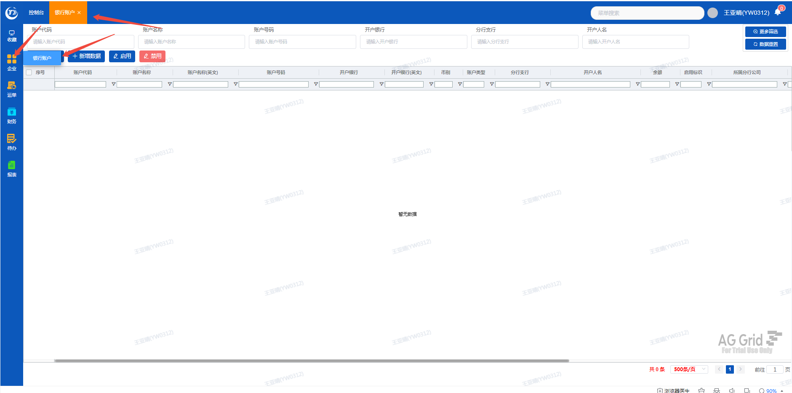
7.余额列增加合计余额，合计余额标注：合计余额（即换算成人民币的金额） | 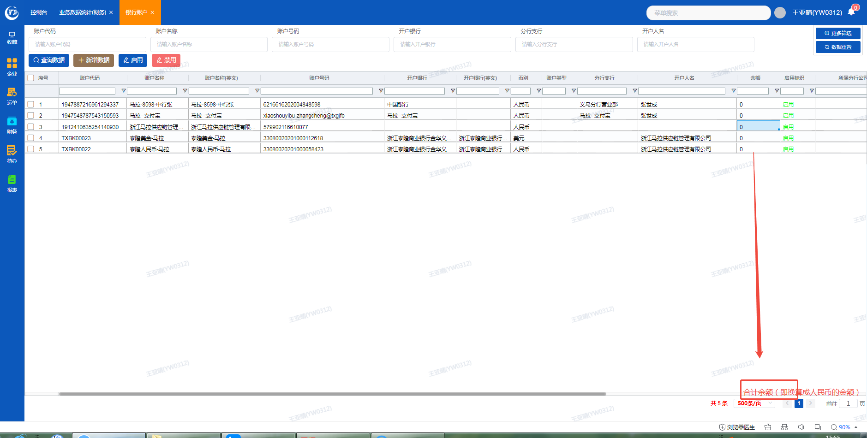

每日余额
1.新增每日余额报表格式 | 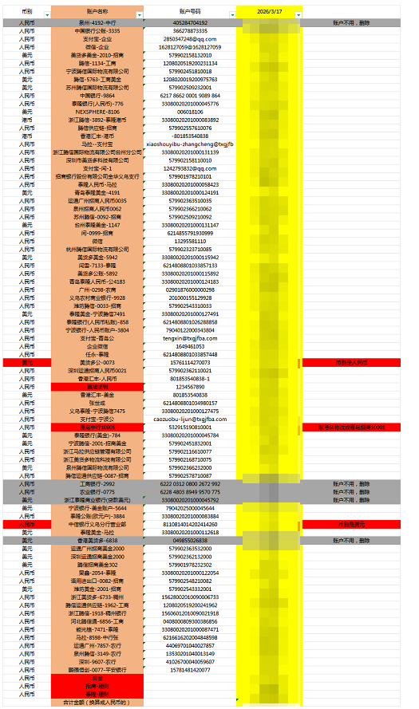
2.取数和以上1-5取数方式相同
3."余额"可以筛选任意某一天的余额数据
4.合计余额标注：合计余额（即换算成人民币的金额）

余额表中 招商-理财、泰隆-理财的数据来源
1.招商-理财 系统认领规则需增加一个条件，备注、对方账户名称条件满足任意一个即可 |  | 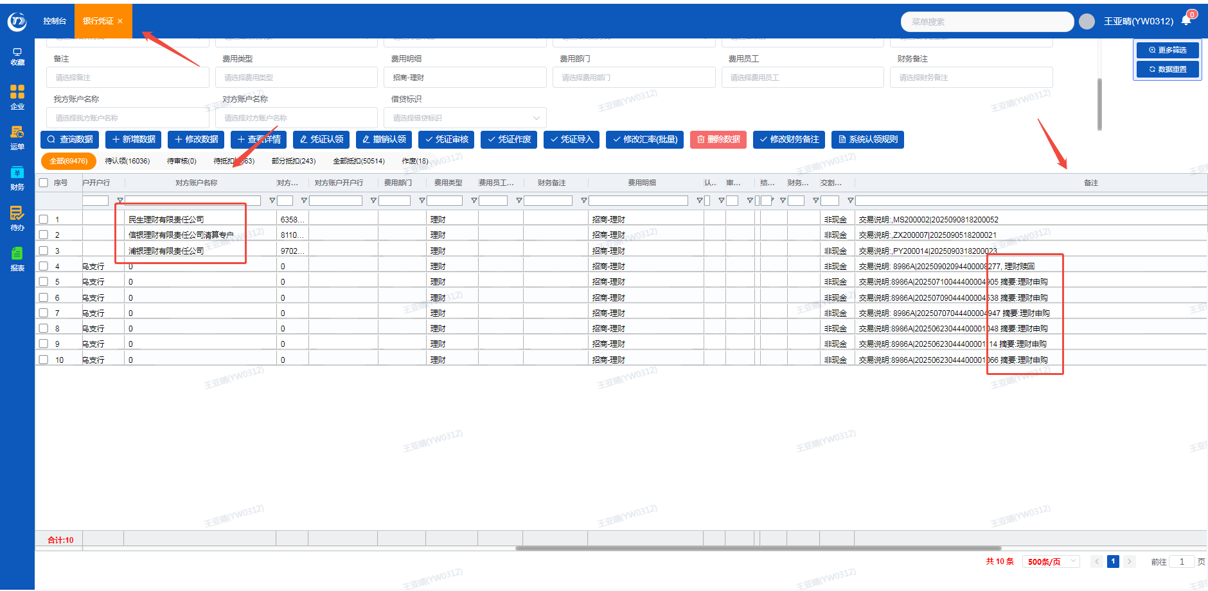 | 例：银行凭证界面 画框处是手工导入的备注
2."银行凭证"里的"费用明细"提取对应"付款时间"的理财金额数据 | 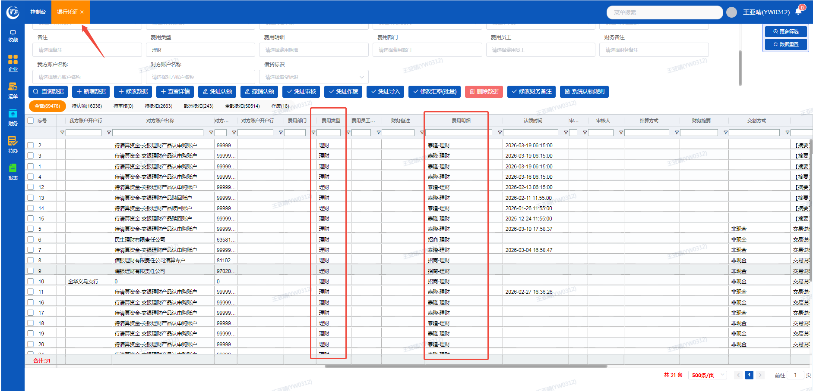

应收欠款情况报表
应收欠款报表数据来源 | 系统界面 | 需要新增的报表界面
1."财务"-"业务数据统计（财务）" | 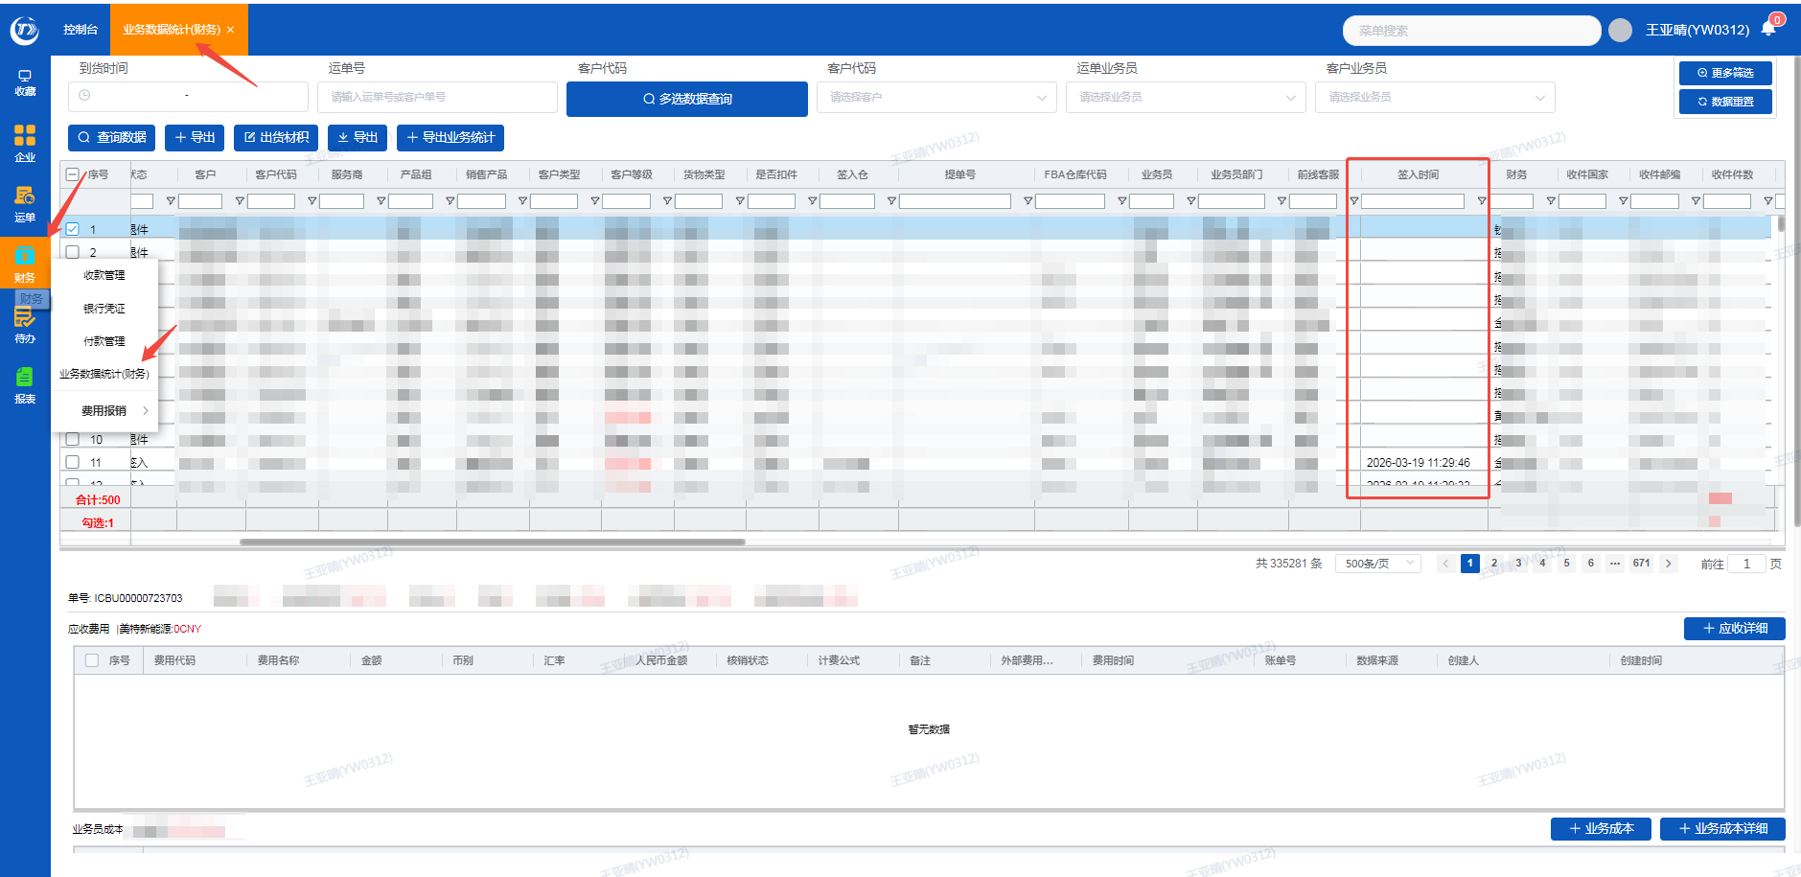 | 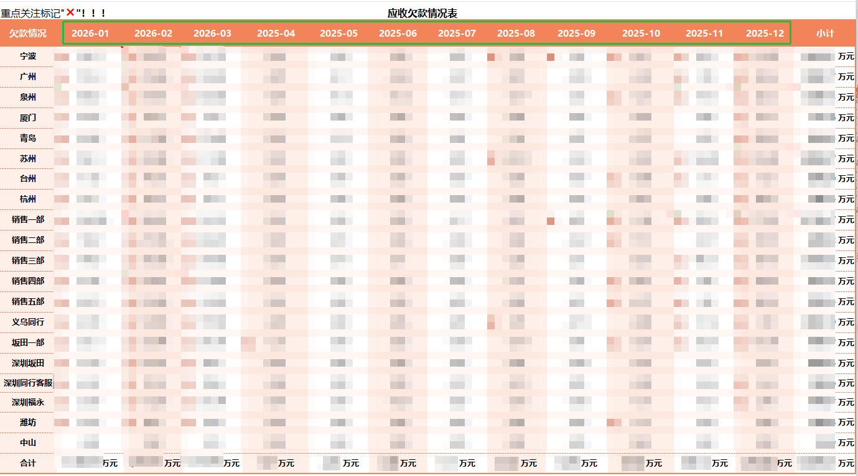
2.数据提取按"签入时间"，匹配报表上的对应月份
3.报表中的各分公司及各部门是根据"客户及客户代码"匹配的"业务员及业务员部门" | 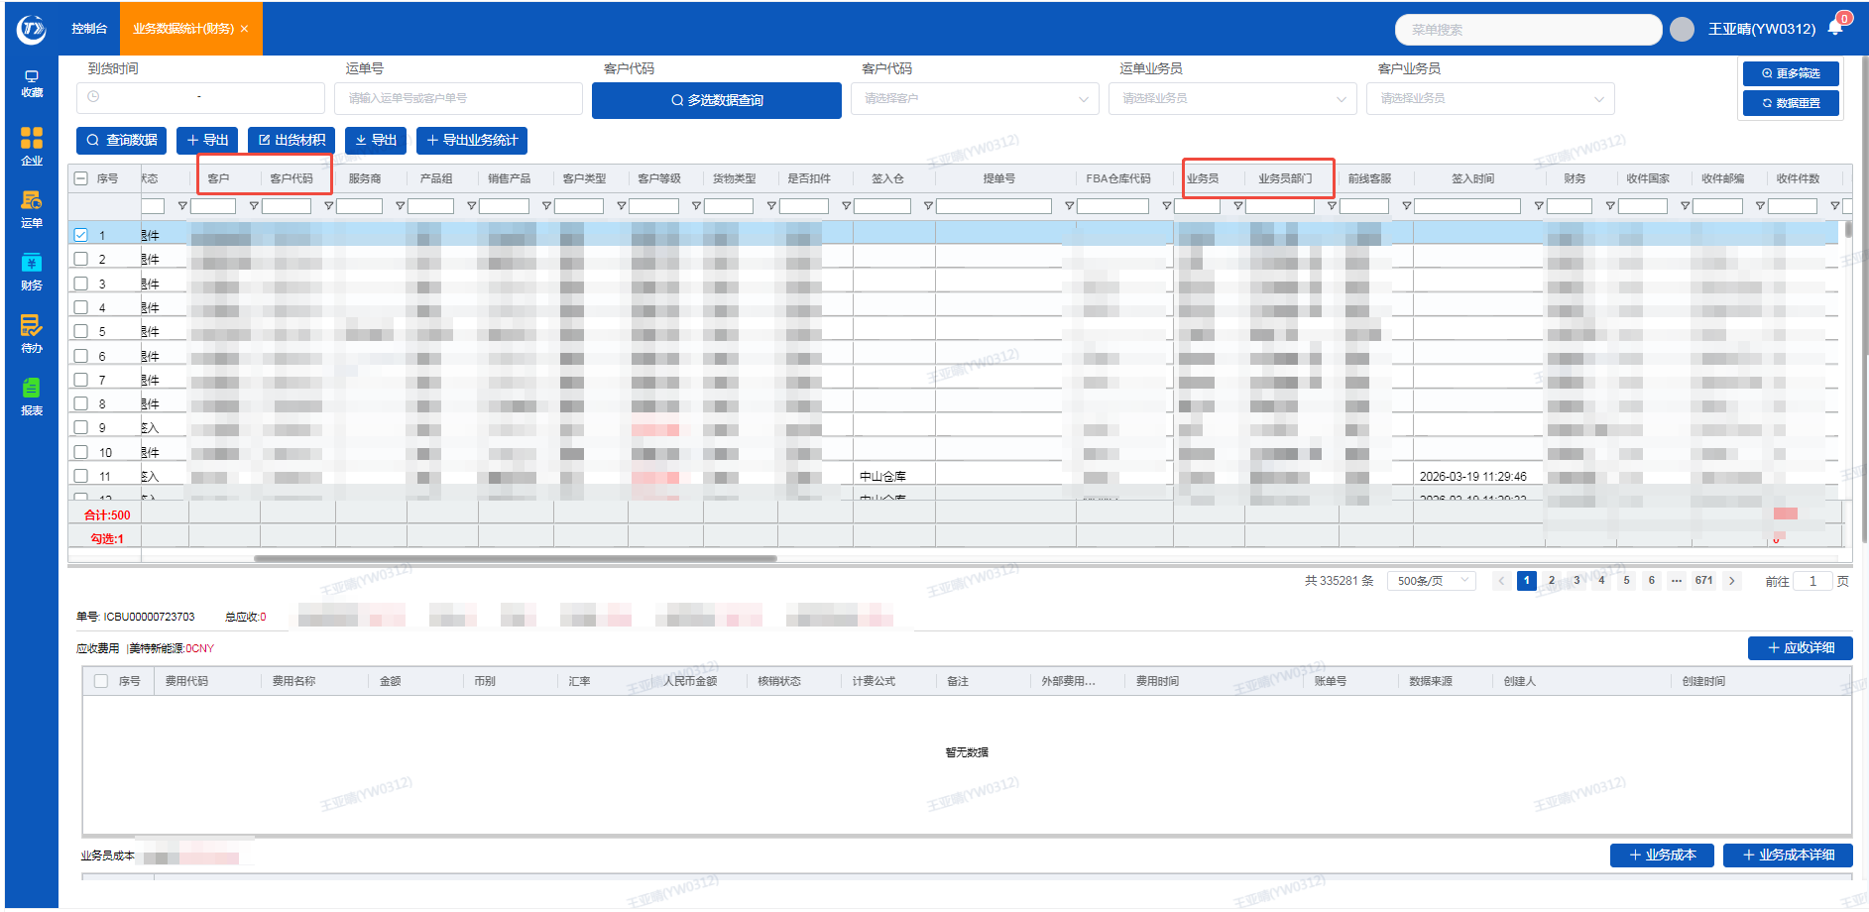 | 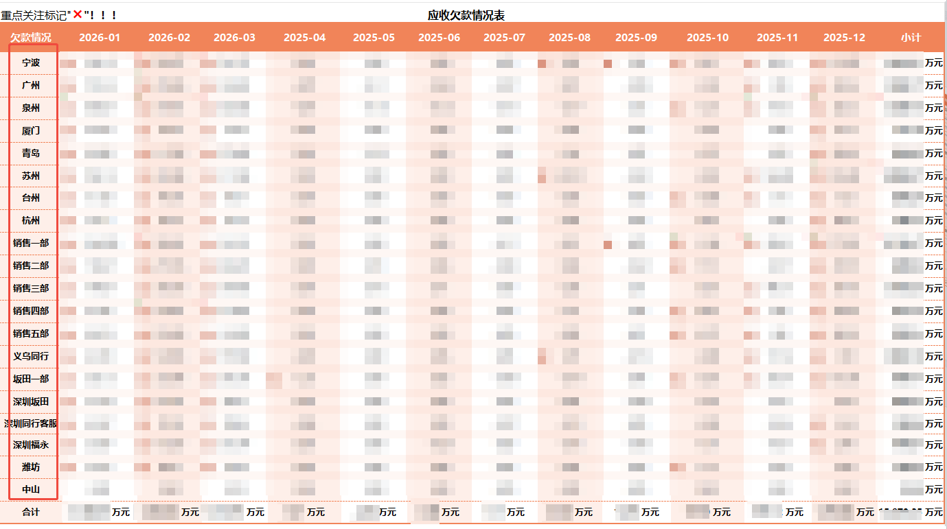
4.报表中的小计和合计 以“元”为单位 |  | 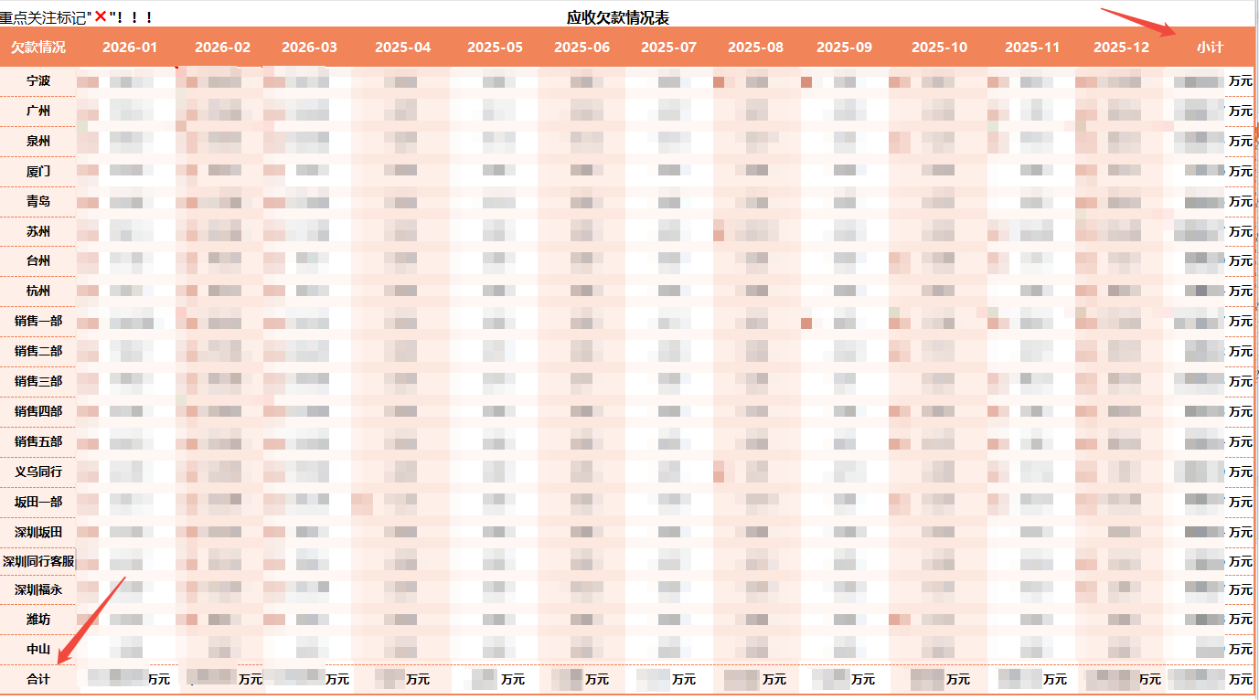

现金流量报表
现金流量报表 | 系统界面 | 需要新增的报表界面
1.报表中：销售一部——美空的数据来源是系统中的"财务"-"银行凭证"，认领类型是"客户"，根据认领的"账户编号及账户名称"匹配对应的"业务员及业务员部门" | 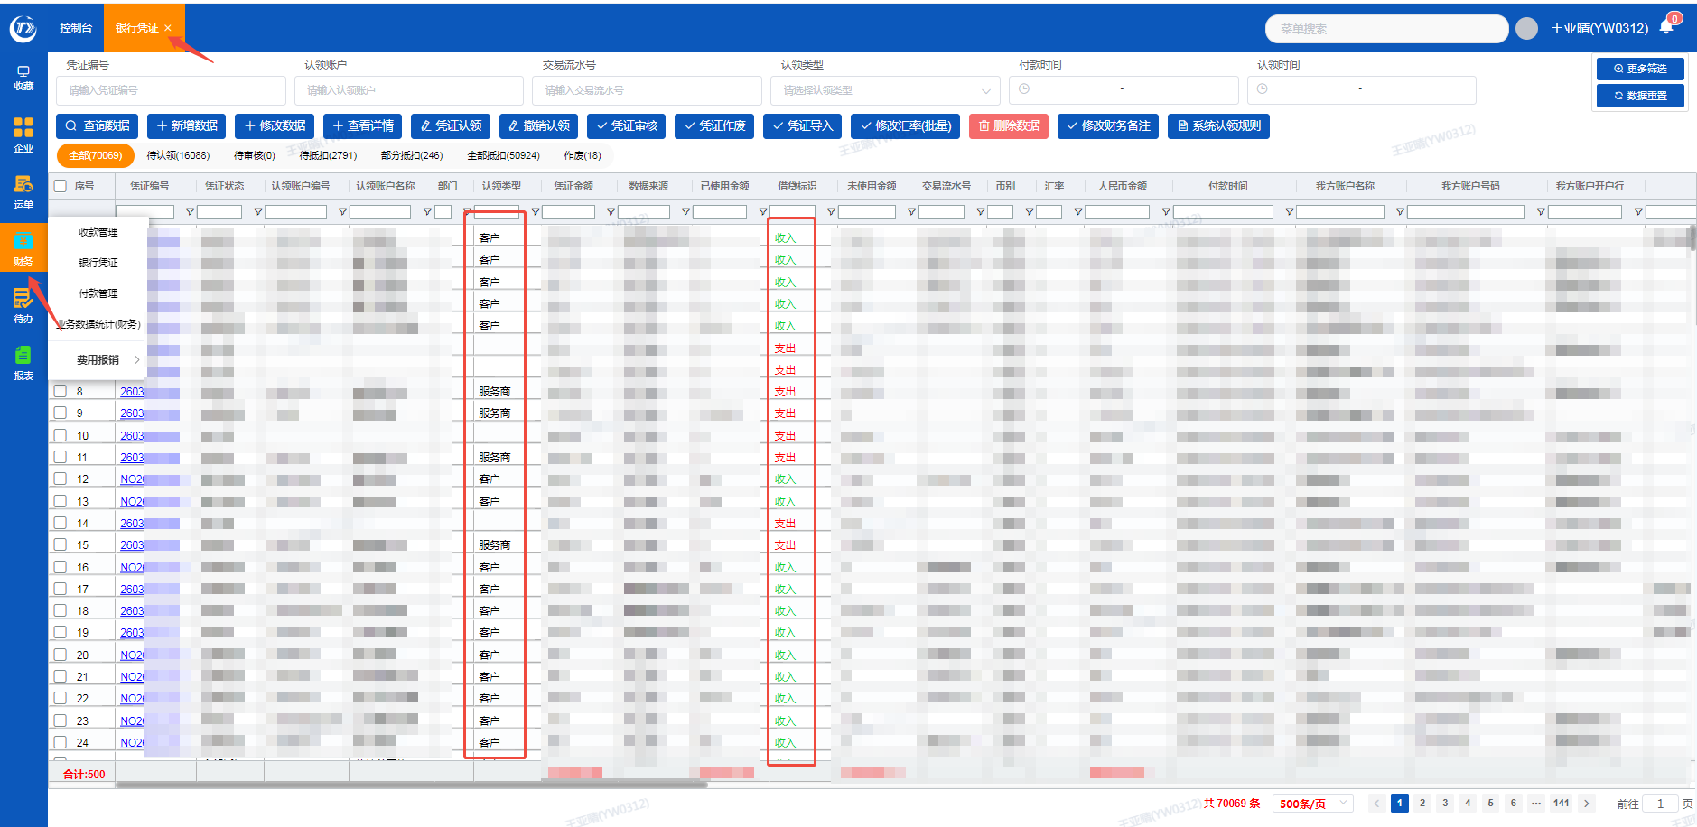 | 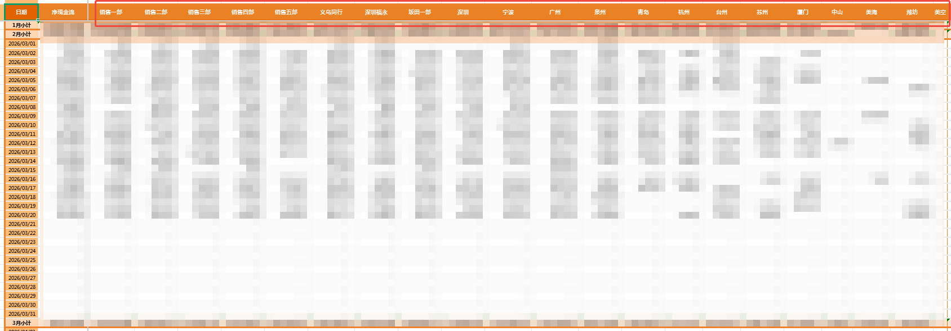
2.报表中：未核销的数据来源 系统中的"财务"-"银行凭证"，凭证状态是待认领的 | 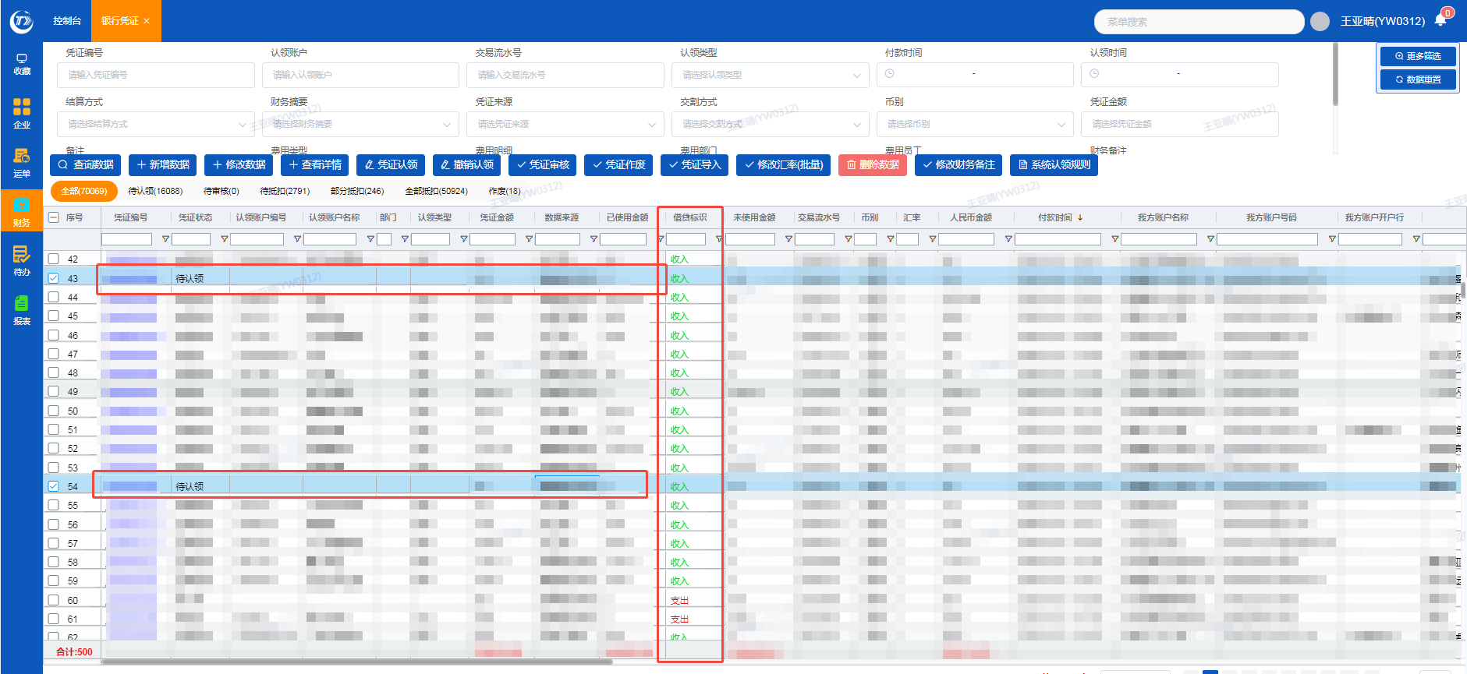 | 
3.报表中：现金流入的数据来源 以上1+2的合计金额，报表中从未核销——美空的合计金额 |  | 
4.报表中：美海——宁波的数据来源，看服务商汇总表，①把服务商代码对应的部门匹配到银行凭证的费用部门里，科目1级匹配到银行凭证的费用类型里。②如果服务商代码有重复的，看系统是谁认领的，就可以匹配出费用类型是什么。③"银行凭证"认领类型是“服务商”的，提取服务商对应的费用部门匹配到报表里 | 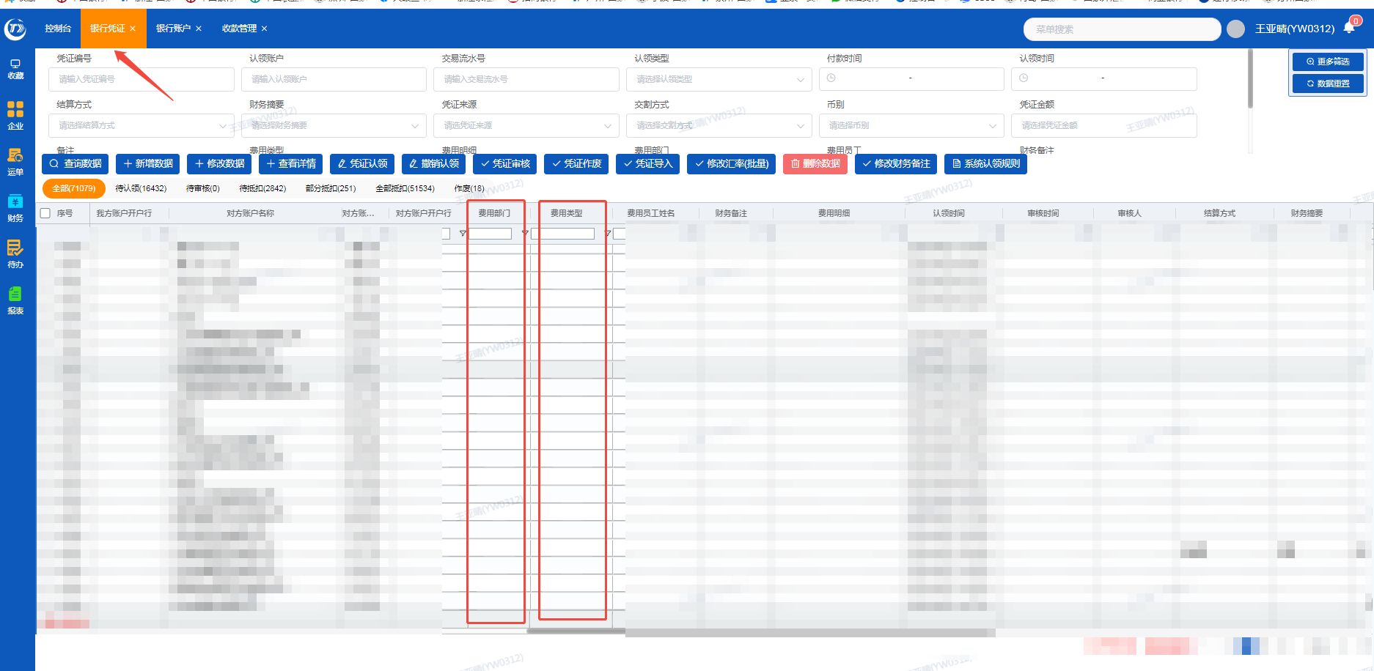 | 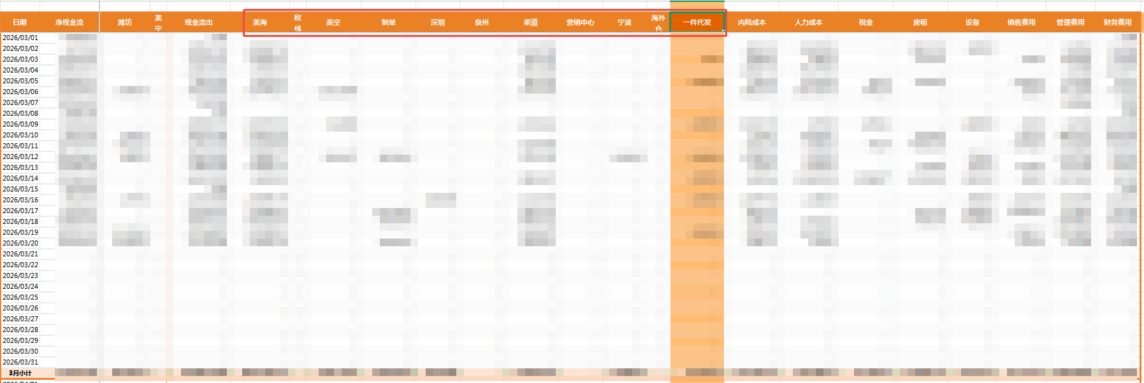 | 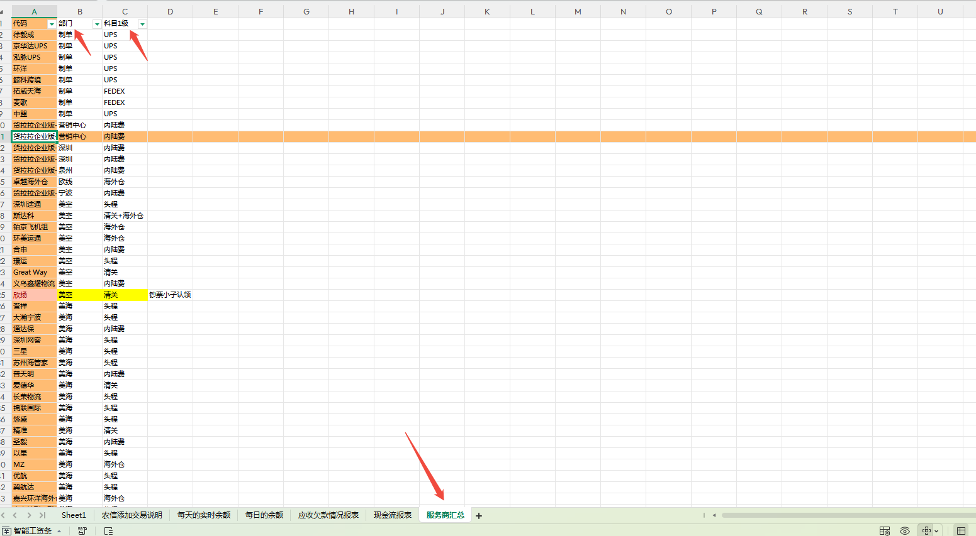 | 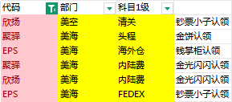
5.报表中：一件代发的数据来源 "银行凭证"的"费用部门"是一件代发且"费用类型"是应付账款 | 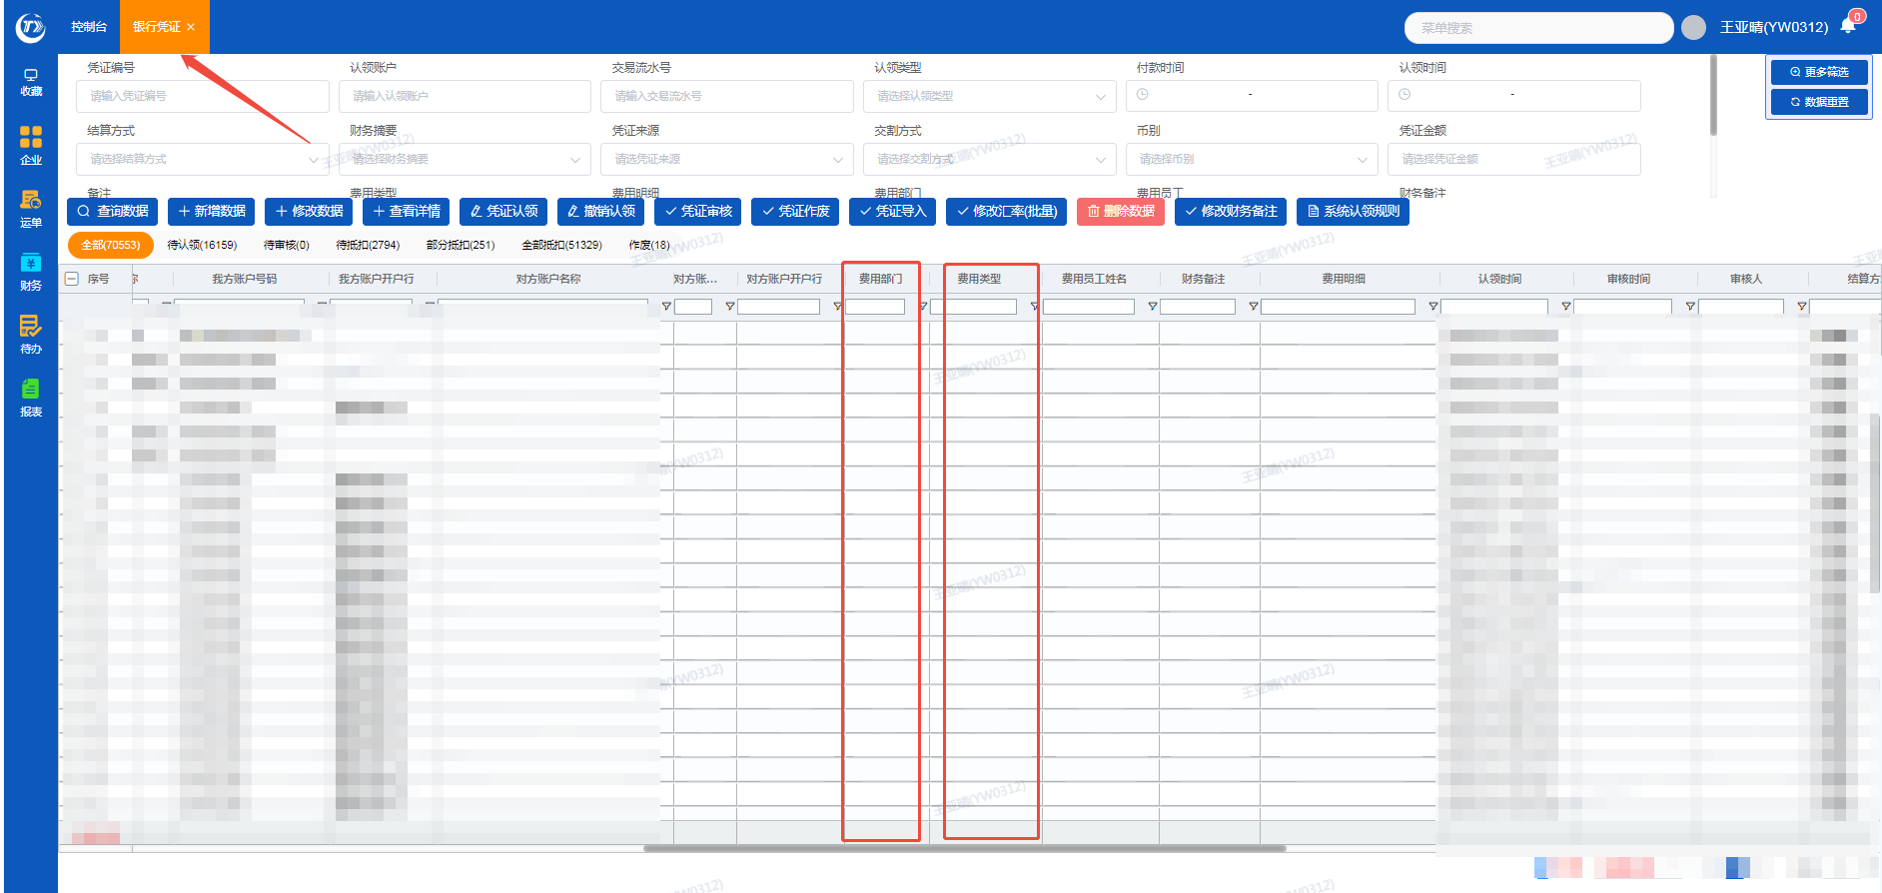
6.报表中：内陆成本的数据来源 "银行凭证"的"费用类型"认领的是"内陆成本" | 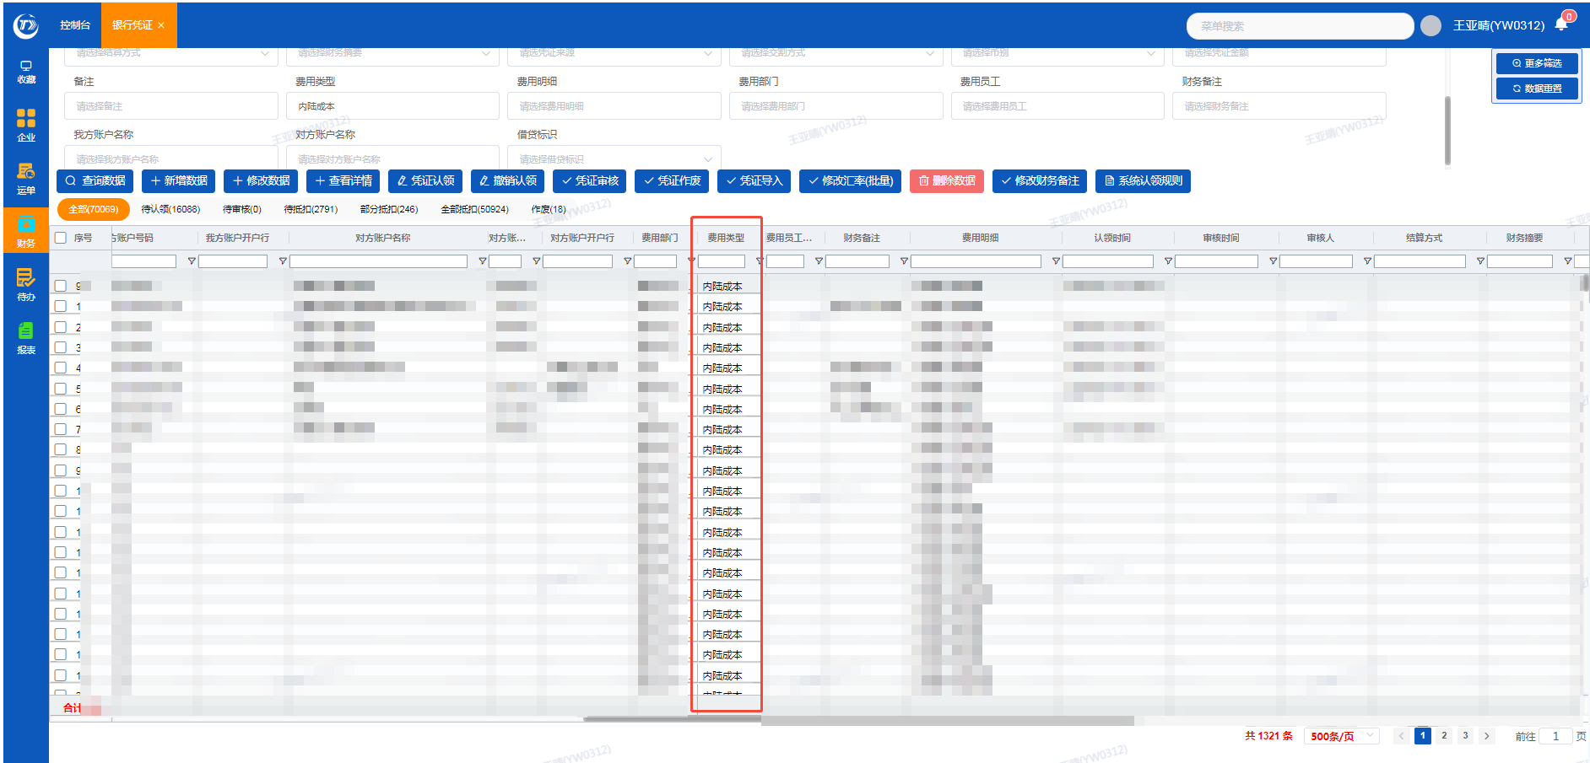 | 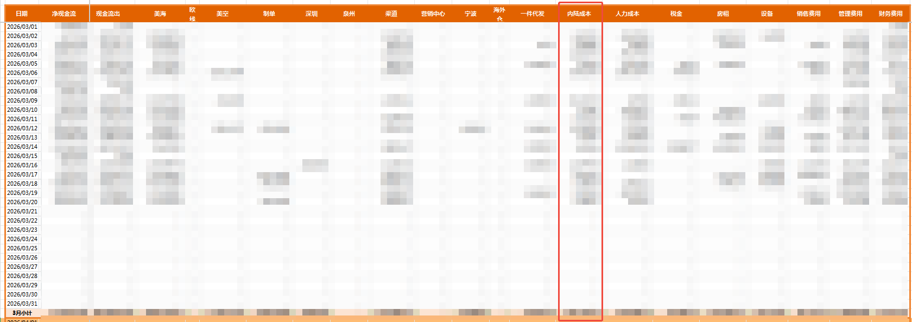
7.报表中：人力成本的数据来源 "银行凭证"的"费用类型"认领的是"人力成本" | 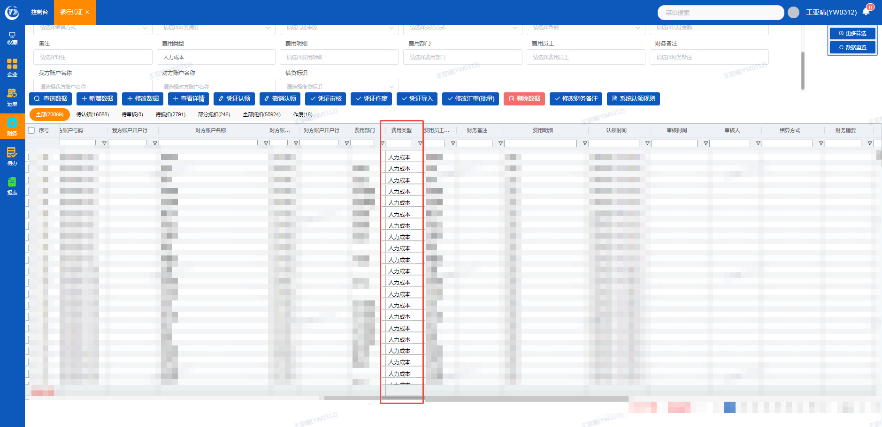 | 
8.报表中：短期借款、税金、房租、设备、销售费用、管理费用、财务费用的数据来源同上，从费用类型获取对应的数据 | 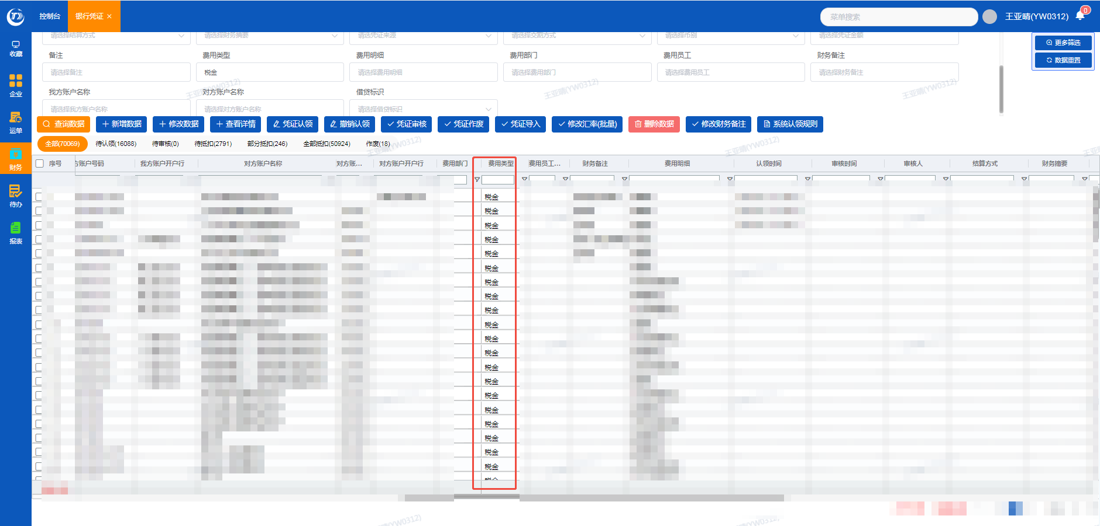 | 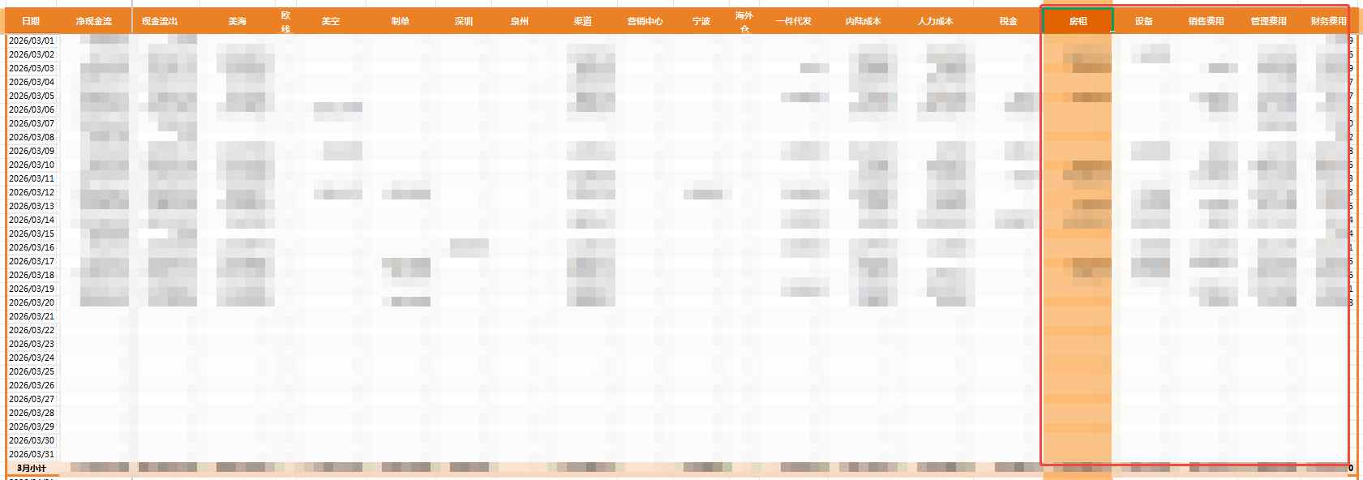
9.报表中的现金流出的数据来源 以上4+5+6+7+8的合计金额，报表中从美海——财务费用的合计金额 |  | 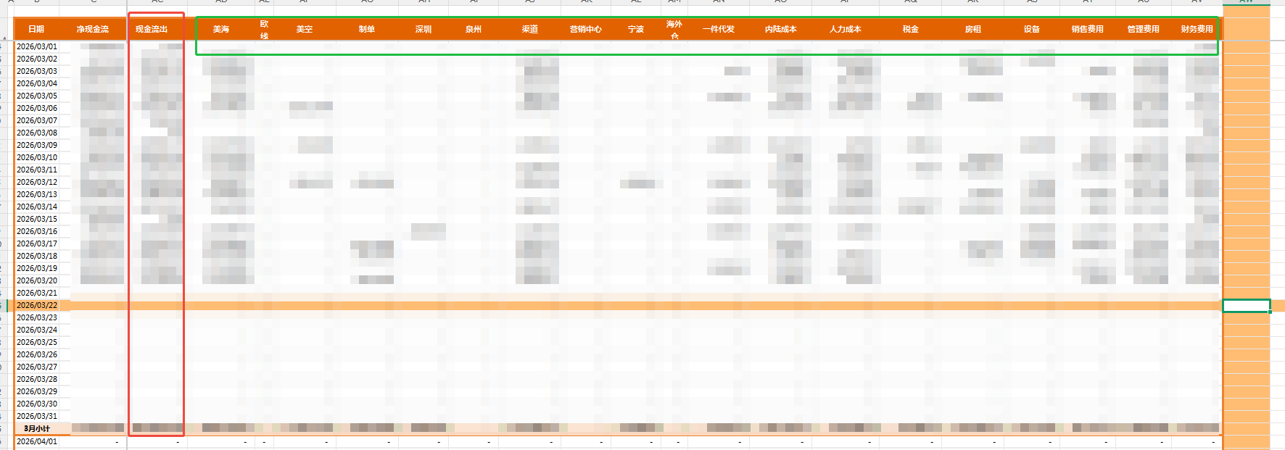
10.报表中：往来的数据来源 "银行凭证"的"费用类型"认领的是"银行存款"、"其他应收款" | 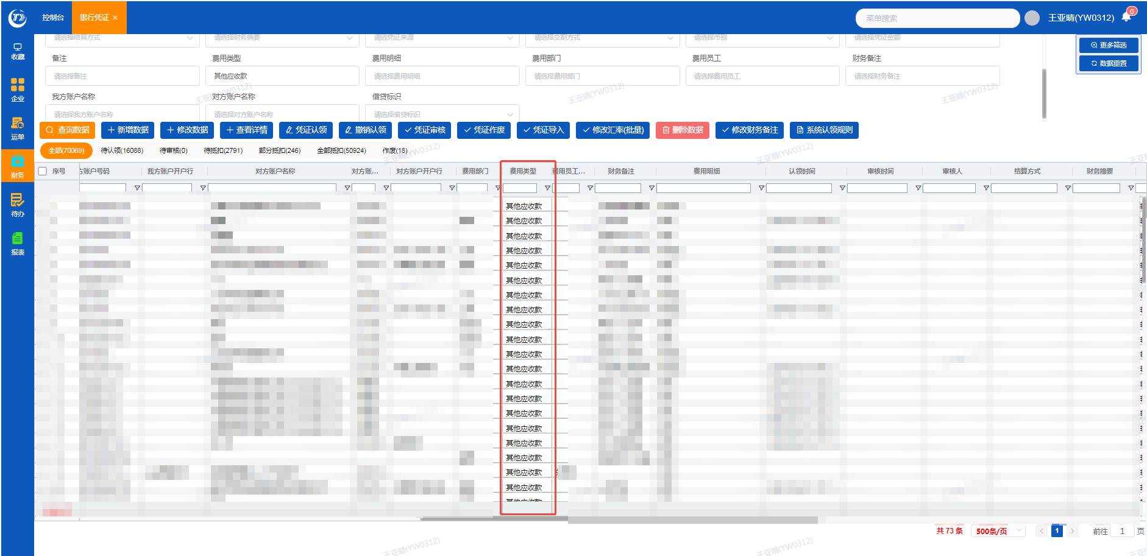 |  | 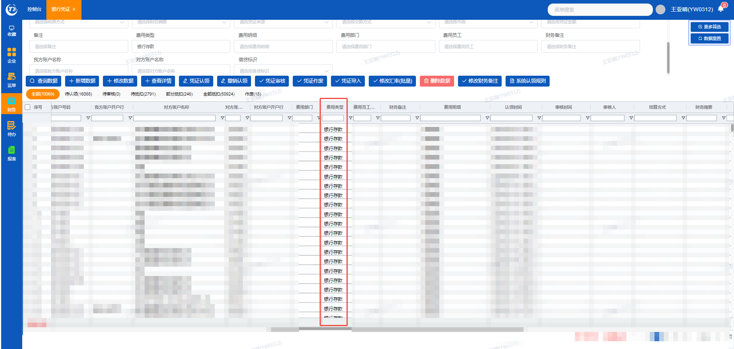
11.报表中：净现金流的数据来源 报表中的短期借款+往来+现金流入+现金流出=净现金流 |  | 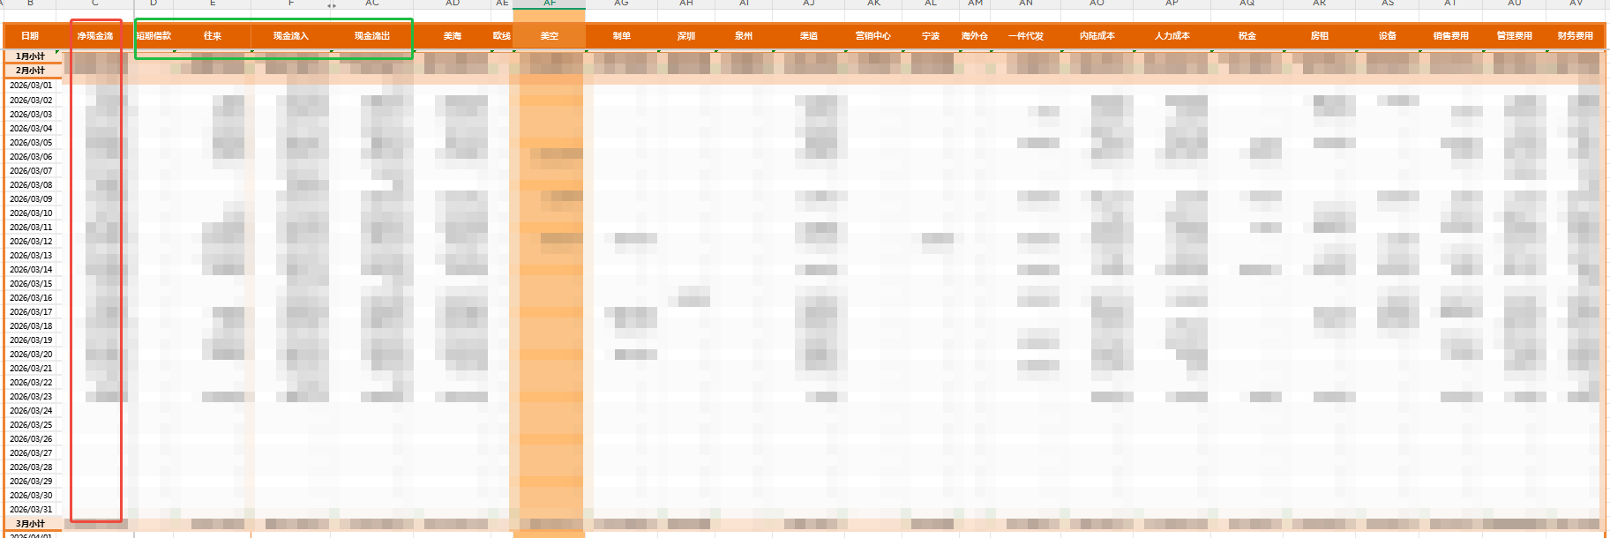
12.现金流量报表中的金额统计是提取系统里银行凭证的人民币金额和借贷标识，按付款时间匹配到报表中，排除"直接核销、应收运费、异常个人承担"的银行账户 | 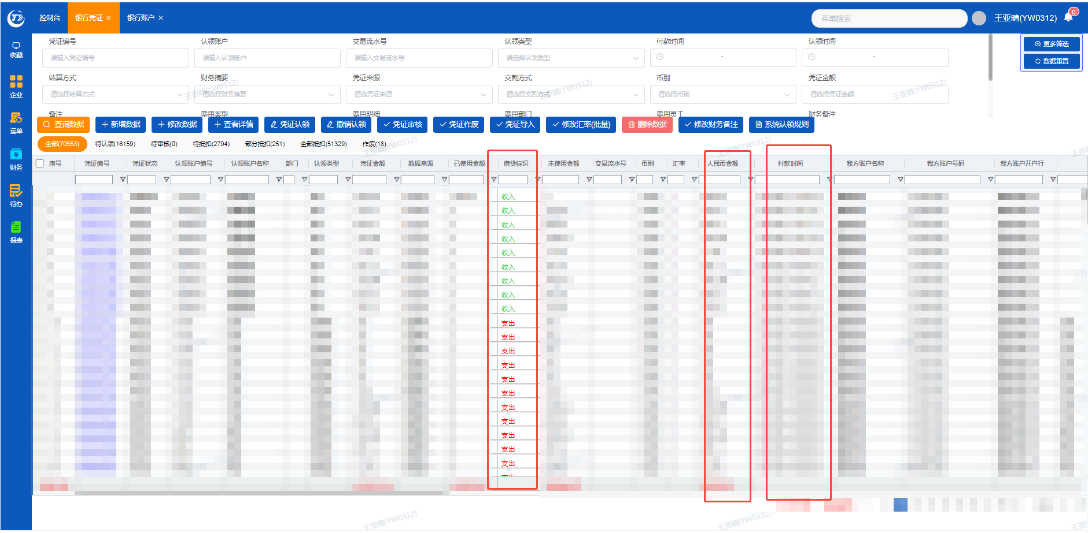
13.现金流量报表最左侧添加一列日期，需要统计每日合计金额和每月合计金额 |  | 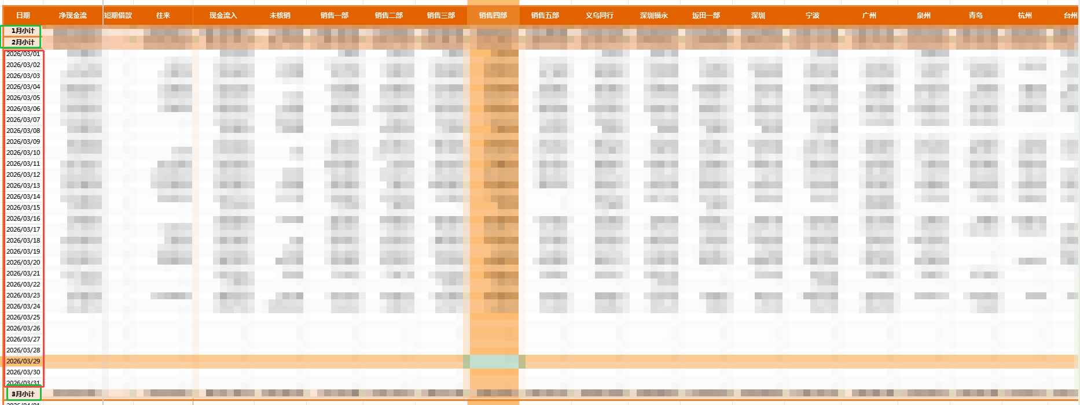

提现T+1到账
提现T+1到账数据来源
1.银行凭证界面 认领类型是银行存款且认领明细是转账 或内部转账 | 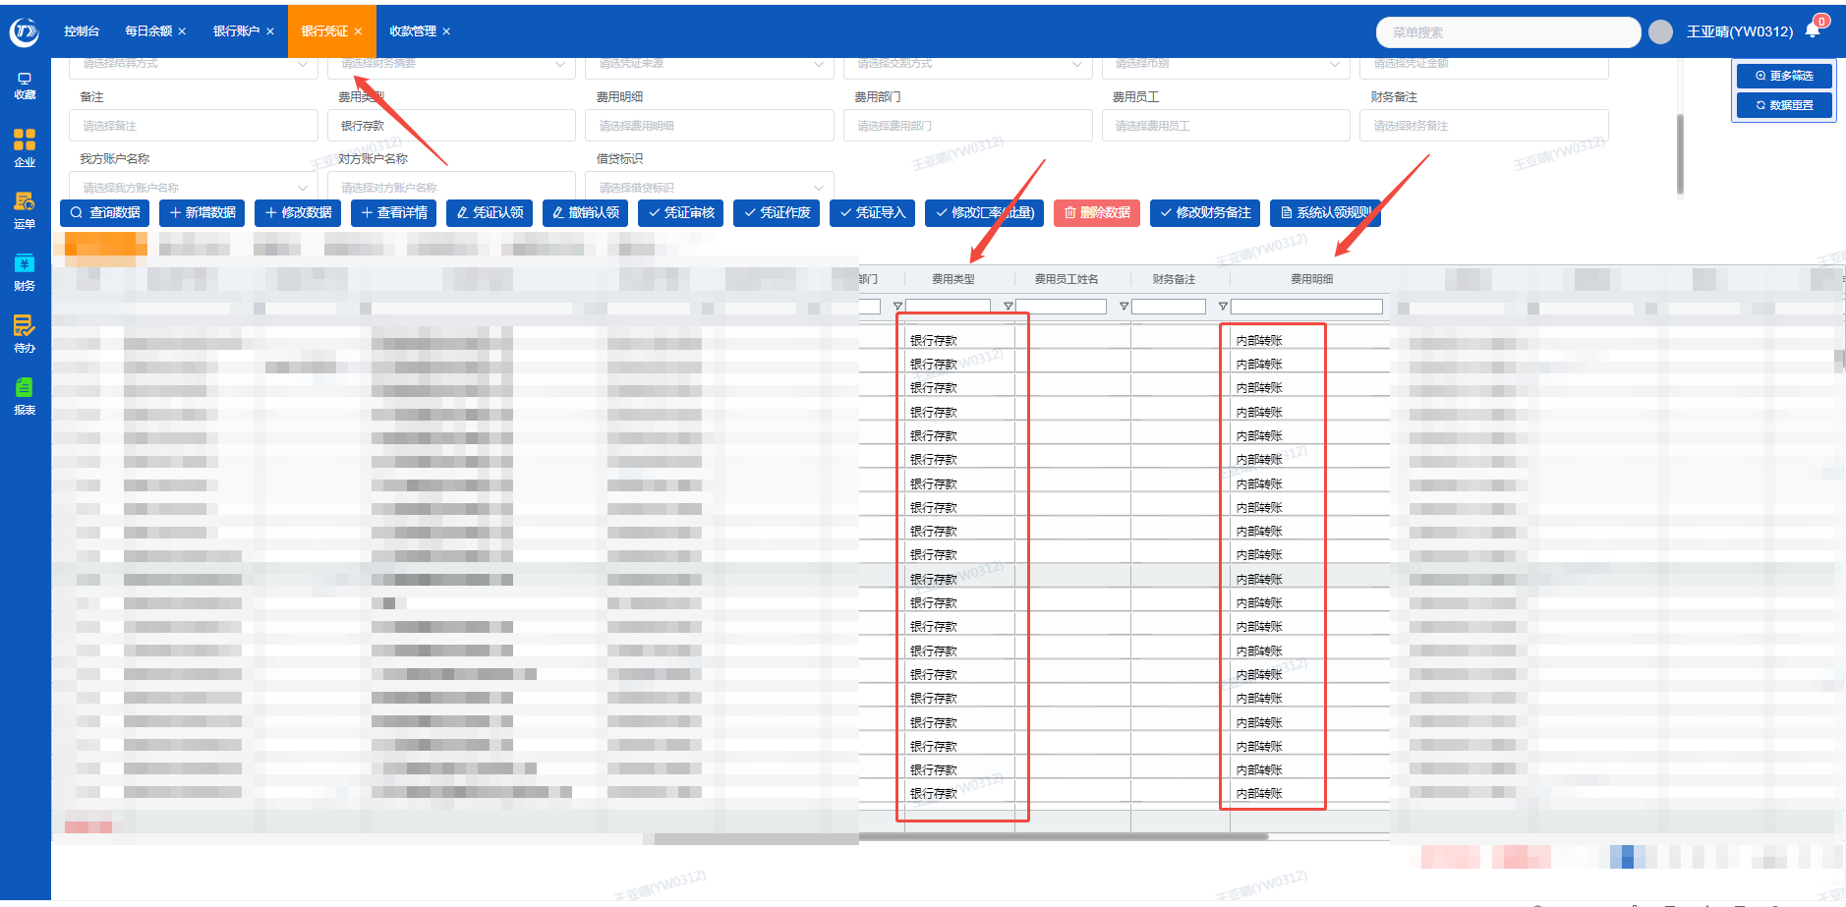 | 
2.匹配对应的"付款时间"
3.提取"凭证金额"和"借贷标识"栏数据
4.银行转账余额要为0，如果余额小于0，就属于是第二天到账，差额就体现在余额表中的提现T+1到账（差额是以正数体现，因为差额的钱只是各账户互相之间转账，实际没有付出去）
5.第二天收到银行转账差额，则第二天余额表中的提现T+1到账为零
例:3.1日甲账户给乙账户转账50万，对应的银行流水应该是汇出50万（-50万），转入50万（+50万），如果当天只有一笔汇出50万（-50万），则未转入50万体现在提现T+1到账。3.2日收到转入50万，则提现T+1到账为0

银行凭证中序号11和12，认领规则有冲突，应该先按序号11的规则匹配（银行流水的备注包含"代客售汇），如果没有序号11的规则，再匹配序号12 |  | 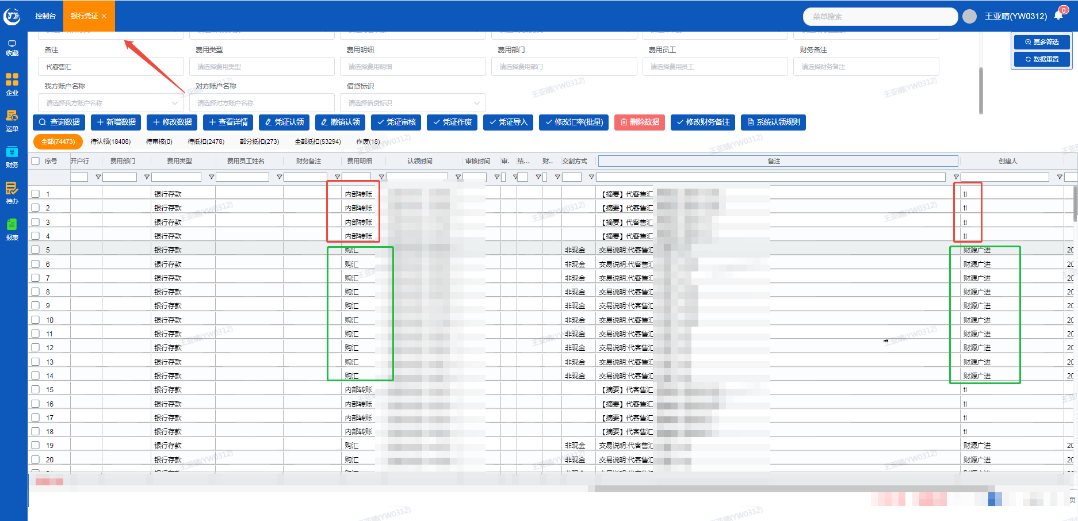
因为序号11的代客售汇是公司内部人民币账户 用人民币购汇美金 到美金账户，实际是费用明细是购汇

系统认领规则
字段 | 表达式 | 条件 | 条件示例说明 | 认领类型 | 员工姓名 | 费用部门 | 费用类型 | 费用明细 | 备注 | 标灰是需要在原有规则上增加条件
对方账户名称 | 包含 | 招商银行费用内部户/对公汇款手续费收入 | 银行流水对方账号是“招商银行费用内部户/对公汇款手续费收入”时 | 公司成本 |  | 根据认领的服务商所在部门自动带入 | 财务费用 | 手续费 | 付款时间一致。应优先匹配此项手续费规则，若无匹配项，再适用其他项手续费规则 | 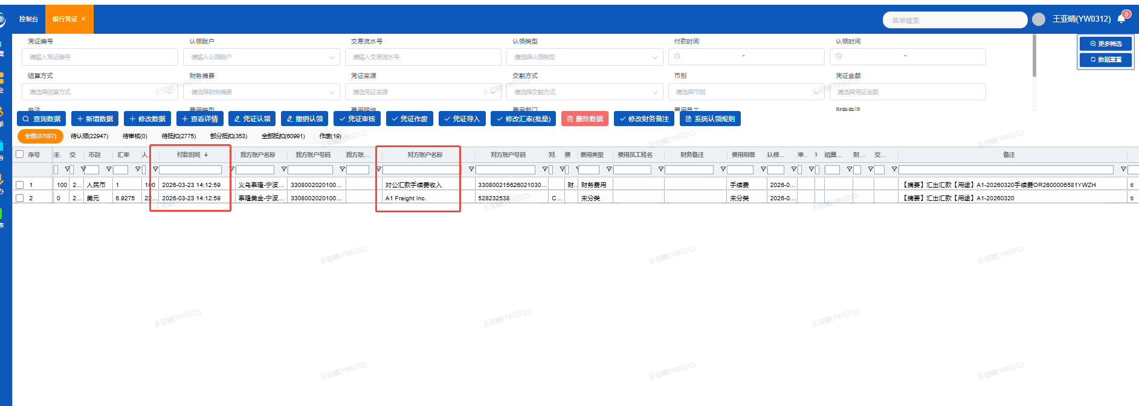
对方账号 | 等于 | 957954150070019810 | 银行流水对方账号等于“957954150070019810”时 | 公司成本 |  | 财务中心 | 财务费用 | 手续费 |  | 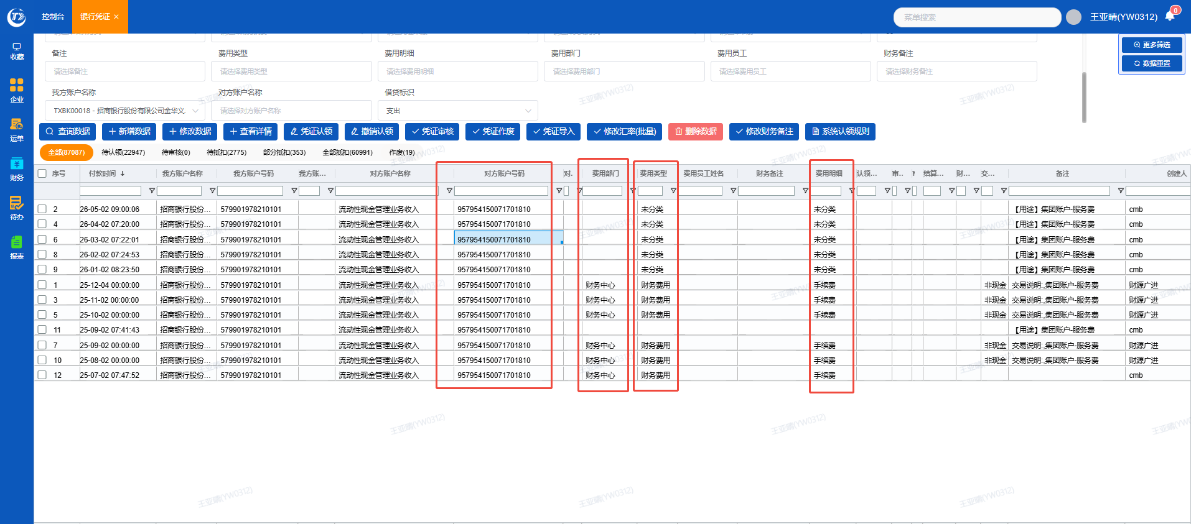 | 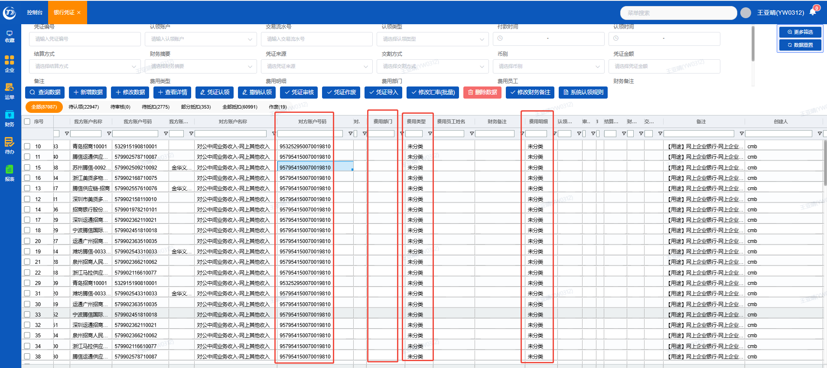
对方账户名称 | 包含 | 住房公积金 | 银行流水对方账号含“住房公积金”字段时 | 公司成本 |  |  | 人力成本 | 公积金 | 银行流水页面增加一个撤销抵扣功能，排除"服务商和客户"，其他流水有权限修改
认领账户名称 | 等于 | 费用报销 | 银行流水认领账户名称是“费用报销”时 | 公司成本 |  |  | 内陆成本
备注 | 包含 | 交易手续费 | 银行流水的备注包含"扣除交易手续费"时 | 员工 | 相同流水号的客户对应的业务员姓名 | 根据员工所在部门自动带入 | 财务费用 | 手续费 | 仅针对 "企业微信"、"微信-企业" 银行账户 | 增加一个条件 银行流水在待认领状态下 先匹配费用类型及费用明细（财务费用 手续费）
对方账号 | 等于 | 5103117 | 银行流水对方账号是“5103117”时 | 公司成本 |  | 财务中心 | 财务费用 | 手续费 |  | 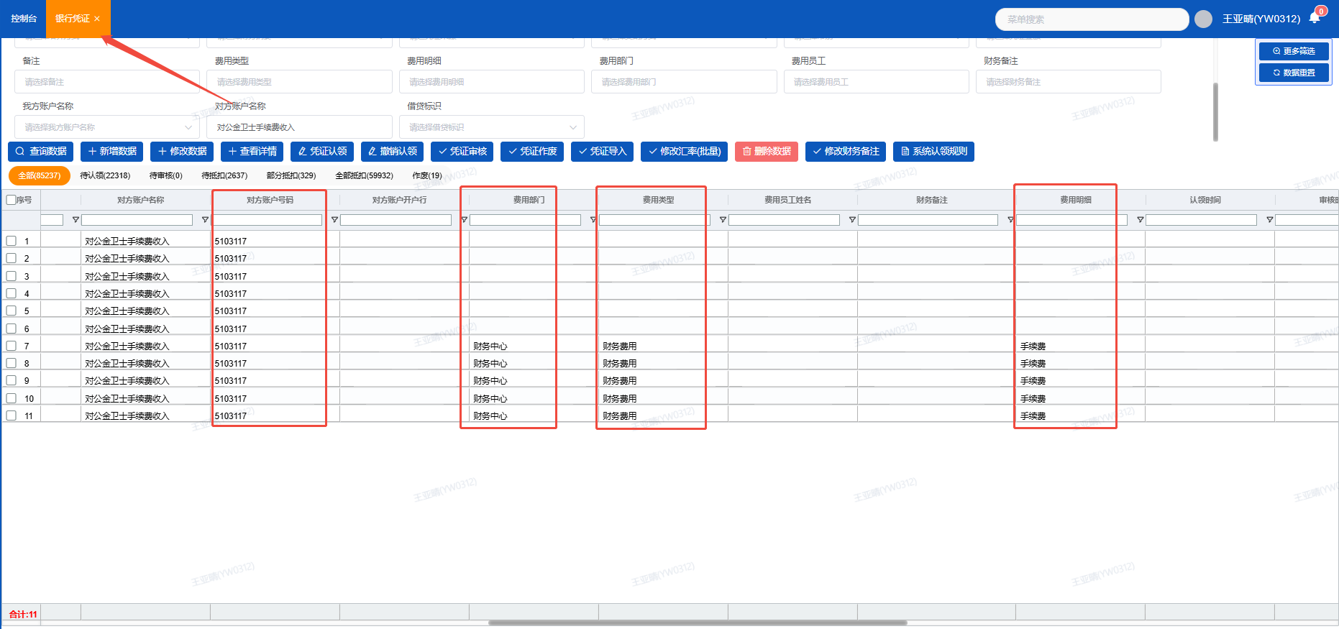
备注或者对方账户名称 | 包含 | 理财申购/理财赎回或**理财有限责任公司 | 银行流水的备注包含“理财申购/理财赎回”或对方账户名称包含“**理财有限责任公司” | 理财 |  |  | 理财 | 招商-理财 | 招商-理财 系统认领规则需增加一个条件，备注、对方账户名称条件满足任意一个即可
备注 | 包含 | 代客售汇 | 银行流水的备注包含"代客售汇"时 | 往来 |  |  | 银行存款 | 购汇 | 原认领规则存在冲突，应优先匹配代客售汇规则，若无匹配项，再匹配至内部转账
对方账号 | 等于 | 公司内部银行账号时 | 银行流水的对方账户是公司内部账号时 | 往来 |  |  | 银行存款 | 内部转账
对方账号 | 等于 | 公司内部银行账号时 | 银行流水的对方账号是公司内部账号时 | 往来 |  |  | 银行存款 | 内部转账 | 手工导入的银行流水，也要适用本条规则（增加两个对方账号是：9915840000495800/9912900000153300）这两个账号是支付宝提现到银行账户里，也属于内部账号往来 |  | 腾信-1134-工商：当对方账户是公司内部账户且系统已自动认领为往来款时，费用类型和费用明细未能自动带入 | 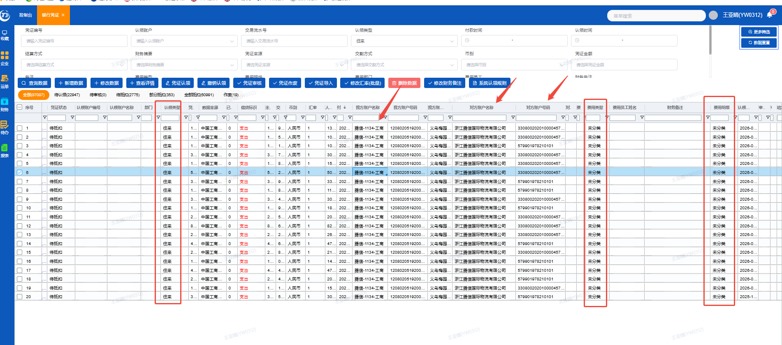
备注 | 等于 | 提现 | 银行流水的备注是"提现"两字时 | 往来 |  |  | 银行存款 | 内部转账 | 仅针对 支付宝和企业微信共7个银行账户。银行凭证里的5个支付宝账户的备注需要匹配银行流水里面的交易说明 |  |  | 